01.【様式第一の二】 再生医療等提供計画 (治療) 整形外科
様式第一の二（第二十七条関係）（第一面）

再生医療等提供計画(治療)

 |  |  |  |  |  |  |  |  |  |  |  |  | 年 |  | 月 | 日

厚生労働大臣 |  |  |  |  | 殿
地方厚生局長

 |  |  |  |  |  |  |  | やまだ整形外科クリニック
 |  |  |  | 再生医療等の提供を 行う医療機関 |  | 名 称

 |  |  |  |  |  |  |  | 神奈川県横須賀市浦賀1-2-3
 |  |  |  |  |  | 住 所

 |  |  |  |  |  |  |  | 山田 太郎
 |  |  |  | 管理者 |  | 氏 名

下記のとおり、再生医療等を提供したいので、再生医療等の安全性の確保等に関する法律第４条第１項の規定により再生医療等提供計画を提出します。

記

１ 提供しようとする再生医療等及びその内容
 | 提供しようとする再生医療等の名称 |  |  |  |  | 自家多血小板血漿（PRP）を用いた関節内組織損傷に対する治療
 | 再生医療等の分類 |  |  |  |  | □ | 第一種 |  | ■ | 第二種 |  |  | □ | 第三種
 |  |  |  |  | 判断理由 | 本治療は、政令の除外技術にあたらない。 人の胚性幹細胞/人工多能性幹細胞/人工多能性幹細胞様細胞を使用せず、遺伝子を導入する操作を行った細胞及び動物の細胞も使用せずに、投与を受ける者から採取した血液を用い、幹細胞を利用せず、人の身体の構造又は機能の再建、修復又は形成を目的として、培養を行わず製造した自家PRPを血流の乏しい関節腔内等へ投与するため、非相同利用する医療技術である。 上記の理由により、本治療は第二種再生医療等技術であると判断した。
 | 再生医療等の対象疾患等の名称 |  |  |  |  | 関節内組織損傷（変形性関節症、関節内軟骨損傷、離断性骨軟骨炎、半月板損傷、関節炎、滑膜炎、関節内靱帯損傷、関節唇損傷）
 | 再生医療等の内容をできる限り平易な表現を用いて記載したもの |  |  |  |  | 本治療は血液から採取したPRPを用いて、関節内注射で投与することで、疼痛軽減を目的に行う治療である。 ［PRPとは］ 血液の中には、傷を治す働きを持つ「血小板」という成分があり、この血小板を高濃度に濃縮させたものをPRP（Platelet-Rich Plasma：多血小板血漿）という。PRPにはたくさんの成長因子が含まれていて、細胞の成長や組織の修復・再生を促進する力がある。
 |  |  |  |  |  | ［PRPについて］ 患者さん自身の血液から抽出したPRPの関節注射を行う。血液からの抽出には投与安全性の認められた医療機器承認取得済みのクラスⅢ医療機器（血液成分分離キット）を使用する。患者さんの自己血液を用いるため、免疫反応の起きる可能性は極めて低いと考えられる。また、来院当日中に採血と注射は完了するので、患者様の体への負担も少ないが、治療効果や効果の持続期間には個人差がある。
 |  |  |  |  |  | 再生医療等を受ける者の基準 (主な選定基準、除外基準) 【再生医療等の対象疾患等】 関節内組織損傷（変形性関節症、関節内軟骨損傷、離断性骨軟骨炎、半月板損傷、関節炎、滑膜炎、関節内靱帯損傷、関節唇損傷）
 |  |  |  |  |  | 【選定基準】 細胞提供者は再生医療等を受ける者と同一であり、細胞提供 者の選定基準は再生医療等を受ける者の基準と同じ。 (1) 対象疾患を有すること (2) 患部が感染症等に罹患していないこと (3) 当該再生医療等の提供を受けることが可能な健康状態であること (4) 判断能力があり、この治療について十分説明を受け、その内容を理解し同意していること者(中学生以上且つ18歳未満の未成年の場合は代諾者の同意を得た者)
 |  |  |  |  |  | 【除外基準】 以下のいずれかの要件を満たす者には当該治療を行なわない。 (1) 中学生未満の未成年の方 (2) 治療中の造血器悪性腫瘍の患者 (3)対象となる部位に感染巣等の形成を認める患者 (4) 重度の糖尿病等免疫機能の低下が危惧される患者 (5) その他、重篤な感染症を罹患している等、本再生医療等を提供する医師が当該治療を不適当と判断した患者
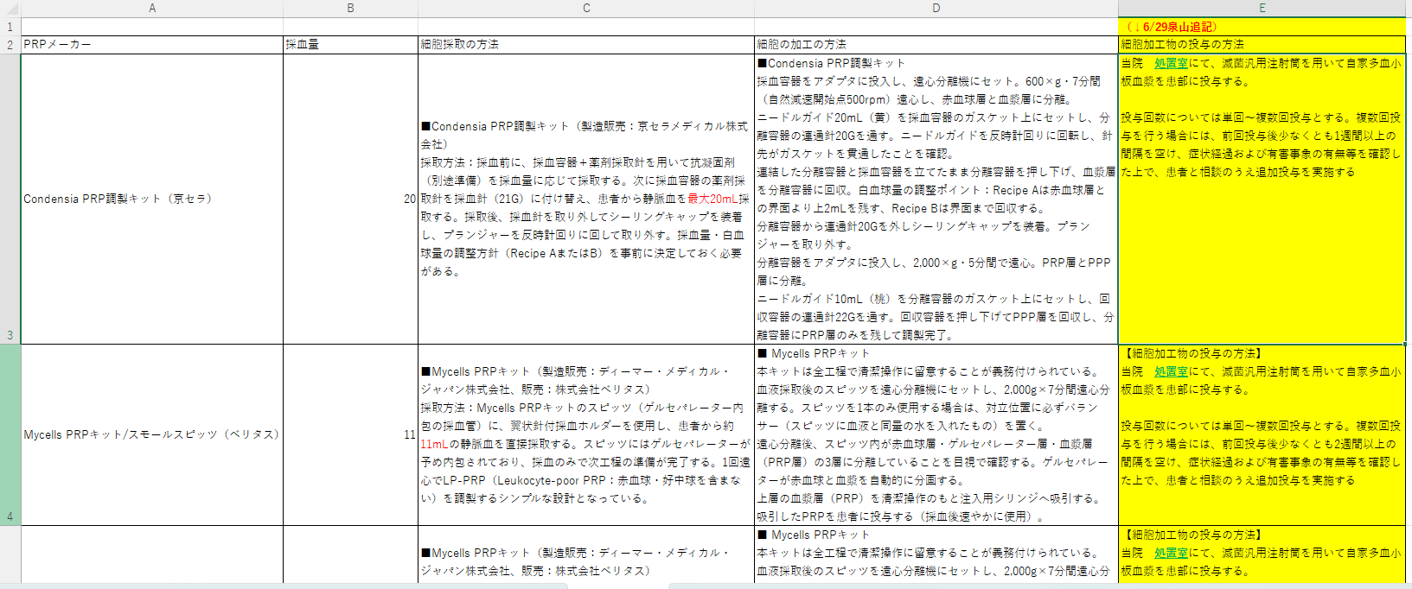
 |  |  |  |  |  | 【再生医療等に用いる細胞】 （構成細胞）患者自己血液 |  |  |  |  |  |  |  |  |  |  | 単体キットの場合（例京セラ） →右記のヒアリングシートから以下のようにひっぱてくる ※単体キット、複数キット版のシートを用意しておき、最後に削除するなどしたい
 |  |  |  |  |  | 【採血・製造・治療方法の概要】 この治療は、1) PRP調製のための採血（上肢静脈から11mL-20mL（使用キットにより異なる）、2) 採取した血液を専用のキットを用いて遠心分離・PRPを調製、3) 患部へのPRPの注入、4) 経過観察 (フォローアップ) の段階で行う。採血およびPRPの注入は、診察室又は処置室で行う。 なお、採血、細胞加工、投与の方法の詳細は後述する。 |  |  |  |  |  |  |  |  |  |  | 【細胞の採取の方法】 ■Condensia PRP調製キット（製造販売：京セラメディカル株式会社） 採取方法：採血前に、採血容器＋薬剤採取針を用いて抗凝固剤（別途準備）を採血量に応じて採取する。次に採血容器の薬剤採取針を採血針（21G）に付け替え、患者から静脈血を最大20mL採取する。採取後、採血針を取り外してシーリングキャップを装着し、プランジャーを反時計回りに回して取り外す。採血量・白血球量の調整方針（Recipe AまたはB）を事前に決定しておく必要がある。
 |  |  |  |  |  |  |  |  |  |  |  |  |  |  |  |  | 【細胞の加工の方法】 ■Condensia PRP調製キット 採血容器をアダプタに投入し、遠心分離機にセット。600×g・7分間（自然減速開始点500rpm）遠心し、赤血球層と血漿層に分離。 ニードルガイド20mL（黄）を採血容器のガスケット上にセットし、分離容器の連通針20Gを通す。ニードルガイドを反時計回りに回転し、針先がガスケットを貫通したことを確認。 連結した分離容器と採血容器を立てたまま分離容器を押し下げ、血漿層を分離容器に回収。白血球量の調整ポイント：Recipe Aは赤血球層との界面より上2mLを残す、Recipe Bは界面まで回収する。 分離容器から連通針20Gを外しシーリングキャップを装着。プランジャーを取り外す。 分離容器をアダプタに投入し、2,000×g・5分間で遠心。PRP層とPPP層に分離。 ニードルガイド10mL（桃）を分離容器のガスケット上にセットし、回収容器の連通針22Gを通す。回収容器を押し下げてPPP層を回収し、分離容器にPRP層のみを残して調製完了。
 |  |  |  |  |  |  |  |  |  |  |  |  |  |  |  |  | 【細胞加工物の投与の方法】 当院 処置室にて、滅菌汎用注射筒を用いて自家多血小板血漿を患部に投与する。 投与回数については単回〜複数回投与とする。複数回投与を行う場合には、前回投与後少なくとも1週間以上の間隔を空け、症状経過および有害事象の有無等を確認した上で、患者と相談のうえ追加投与を実施する
 |  |  |  |  |  | 本再生医療等の概要については、添付書類14「再生医療等の内容をできる限り平易な表現を用いて記載したもの」のとおりとする。
 |  |  |  |  |  | .
様式第一の二（第二十七条関係）（第二面）

２ 人員及び構造設備その他の施設等
 | 実施責任者の連絡先 | 医師・歯科医師の区分 |  |  |  | ■ | 医師 |  |  |  | □ | 歯科医師
 |  | 氏名 |  |  |  | 山田 太郎
 |  | 所属機関 |  |  |  | やまだ整形外科クリニック
 |  | 所属部署 |  |  |  | やまだ整形外科クリニック
 |  | 所属機関の郵便番号 |  |  |  | 257-0034
 |  | 所属機関の住所 |  |  |  | 神奈川県横須賀市浦賀1-2-3
 |  | 電話番号 |  |  |  | 0
 |  | 電子メールアドレス |  |  |  | yamada@abc.com
 | 事務担当者の連絡先 | 氏名 |  |  |  | 伊藤 四朗
 |  | 所属機関 |  |  |  | やまだ整形外科クリニック
 |  | 所属部署 |  |  |  | やまだ整形外科クリニック
 |  | 所属機関の郵便番号 |  |  |  | 257-0034
 |  | 所属機関の住所 |  |  |  | 神奈川県横須賀市浦賀1-2-3
 |  | 電話番号 |  |  |  | 0
 |  | FAX番号
 |  | 電子メールアドレス |  |  |  | ito@abc.com
 | 再生医療等を行う医師又は歯科医師 |  |  |  | 医師・歯科医師の区分 | ■ | 医師 |  |  |  | □ | 歯科医師
 |  |  |  |  | 氏名 | 山田 太郎
 |  |  |  |  | 所属機関・部署 | やまだ整形外科クリニック
 |  |  |  |  | 役職 | 院長
 | 再生医療等を行う医師又は歯科医師 |  |  |  | 医師・歯科医師の区分 | ■ | 医師 |  |  |  | □ | 歯科医師
 |  |  |  |  | 氏名 |  |  |  |  |  |  |  |  |  |  |  | 医師が複数人いる場合も飛ばせるようにしておく（１名～１５名位の場合あり）
 |  |  |  |  | 所属機関・部署
 |  |  |  |  | 役職
 | 救急医療に必要な施設又は設備（第一種再生医療等又は第二種再生医療等の提供を行う場合のみ必須） |  |  |  | 自施設・他施設 | □ | 自施設 |  |  |  | ■ | 他の医療機関
 |  |  |  |  | 救急医療に必要な施設又は設備の内容（他の医療機関の場合はその医療機関の名称及び施設又は設備の内容） | 【自施設にて備えている設備】 救急医療に必要な自施設の設備内容 救急バック・エコー・血圧測定器・血糖値測定器・X線 【救急時に搬送先の医療機関】 秦野赤十字病院（確保している病床数296床） （施設又は設備の内容）救急指定病院であり、以下の設備をそなえている。 AED・ECG記録計・血糖値測定器・気道確保用機器・X線・心電図・輸血、輸液のための装置・人工呼吸器・MRI等

３ 再生医療等に用いる細胞の入手の方法並びに特定細胞加工物の製造及び品質管理の方法等
（１）再生医療等に用いる細胞の入手の方法等（特定細胞加工物を用いる場合のみ記載）
 | 再生医療等に用いる細胞（特定細胞加工物の構成細胞となる細胞） |  |  |  |  | 患者自己血液
 | 細胞提供者から細胞の提供を受ける医療機関等の名称（動物の細胞を用いる場合にあっては当該細胞の採取を行う機関等の名称） |  |  |  |  | 再生医療等の提供を行う医療機関と同じ
 | 細胞提供者の選定方法（動物の細胞を用いる場合にあっては細胞を採取する動物の選定方法） |  |  |  |  | 【選定基準】 細胞提供者は再生医療等を受ける者と同一であり、細胞提供 者の選定基準は再生医療等を受ける者の基準と同じ。 (1) 対象疾患を有すること (2) 患部が感染症等に罹患していないこと (3) 当該再生医療等の提供を受けることが可能な健康状態であること (4) 判断能力があり、この治療について十分説明を受け、その内容を理解し同意していること者(中学生以上且つ18歳未満の未成年の場合は代諾者の同意を得た患者）
 |  |  |  |  |  | 【除外基準】 以下のいずれかの要件を満たす者には当該治療を行なわない。 （1）中学生未満の未成年の方 （2）治療中の造血器悪性腫瘍の患者 （3）対象となる部位に感染巣等の形成を認める患者 （4）重度の糖尿病等免疫機能の低下が危惧される患者 （5）その他、重篤な感染症を罹患している等、本再生医療等を提供する医師が当該治療を不適当と判断した患者
 | 細胞提供者の適格性の確認方法（動物の細胞を用いる場合にあっては細胞を採取する動物の適格性の確認方法） |  |  |  |  | 患者自身の細胞を用いるため、細胞提供者のスクリーニングを行わないが、前項の「細胞提供の選定方法」を満たす者を本療法の対象とする。また医師が問診などによって既往症、内服薬の有無、感染症の有無などの健康状態を確認し、治療可能かどうかを判断する。 |  |  |  |  |  |  |  |  |  |  | 【自分メモ（顧客選択してもらうため残しておく）】 自家移植であるがスクリーニングの一部である以下の事項を実施する。 ・変形性関節症の患者である者 ・診察：重篤な合併症（全 身・局所）の有無 ・臨床検査（血液検査）：総合的に判断して重篤な機能不全の有無およびB型肝炎、C型肝炎、HIV、HTLV-1感染の有無、 ・血小板数の測定
 | 細胞提供者及び代諾者に対する説明及び同意の内容 |  |  |  |  | 【はじめに】 この書類には、当院で自家多血小板血漿（自家PRP）注入療法を受けていただくに当たって、ご理解いただきたいこと、知っておいていただきたいこと、ご注意いただきたいことについての説明が書かれています。内容をよくお読みになり、ご不明な点がありましたら遠慮なくお尋ねください。 ・本治療は、保険適用外の診療（自由診療）です。本治療は、認定再生医療等委員会において提供計画新規審査を受け、厚生労働大臣に再生医療等提供計画を提出して提供されています。 ・この書類をお読みになり、説明を受けた後、この治療を受けることも受けないことも患者様の自由です。 ・治療に同意された後で、治療を受けないことを選択されたり、他の治療を希望される場合も、患者様が不利益をこうむることはございません。 ・投与までの間でしたらいつでも治療を中止することが可能です。 ・患者様には治療に関する情報の詳細を知る権利があります。ご不明な点がありましたら遠慮なくお尋ねください。
 |  |  |  |  |  | 以下添付の説明同意書のとおり。 以下の17項目について説明し、本人 (未成年の場合は代諾者) の同意を得る。 1. PRP注入療法とは PRPとは、Platelet-Rich Plasmaを略した名称です。日本語では多血小板血漿と呼ばれていて、血小板の濃縮液を活性化したものを指しています。 血液１mm^3当りに10万～40万個含まれる血小板は、血管が損傷したとき損傷した場所に集まって止血をするのですが、その際に多量の成長因子を放出します。この成長因子には、細胞組織修復のプロセスを開始する働きがあります。 PRP注入療法とは、PRPに含まれる成長因子（下に詳細を記します）の力を利用して、人が本来持っている治癒能力や組織修復能力・再生能力を最大限に引き出す治療です。ご自身の血液成分だけを用いた治療ですので、免疫反応が起きにくいという点も大きなメリットです。 一般的に1週間～6か月で組織修復が起こり、治療後2週間～3か月に効果の出現が期待できます。また、繰り返し治療を行うことも可能です。
 |  |  |  |  |  | 2. PRPに含まれる主な成長因子とその働き 別紙、説明同意書「2. PRPに含まれる主な成長因子とその働き」のとおり。 3. 治療の目的 PRP注入療法は、ご自身の血液から抽出した血小板を豊富に含む血漿（PRP）を患部に注入することにより、患部の疼痛の軽減や、損傷した組織の修復を促し、症状の改善を図ることを目的とする治療です。 4. 治療の長所・メリット 損傷した組織の治癒・修復が促進されることが期待されます。その結果、患部の疼痛の軽減や、損傷した組織の修復が見込まれます。この治療のための入院・手術は不要で、通いながら治療を受けることができます。 また、患者様ご自身の血液を使うため、アレルギーや感染の可能性は極めて低く、安全性の高い治療です。実際に、これまでにPRPを注入した際の重篤な副作用は、これまでの国内・海外の文献を見ても報告されていません。 5. 治療の短所・デメリット この治療には個人差があり、効果が確実に得られるといった有効性について十分に確立しているとは言えません。また、感染症を起こしている箇所の治療や、神経を直接治療することはできません。アレルギー反応が起きる可能性や感染のリスク、製造工程でPRPが汚染するリスクは極めて低い治療法ですが、完全にゼロにできるものではありません。また、注射に伴う痛みや腫れなどが一時的に起きることがあります。
 |  |  |  |  |  | 6. 治療の方法 事前の問診後、適応となる方に対してPRP注入療法を行い、治療後には再診を行います。具体的には以下の流れのとおりです。 ①この治療の対象となるのは、以下の基準を満たす患者様です。（本治療は患者様ご自身の血液の採取が必要であり他人の血液は使用出来ません） (1) 対象疾患を有すること (2) 患部が感染症等に罹患していないこと (3) 当該再生医療等の提供を受けることが可能な健康状態であること (4) 判断能力があり、この治療について十分説明を受け、その内容を理解し同意していること者(中学生以上且つ18歳未満の未成年の場合は代諾者の同意を得た者) ②治療の方法 この治療は、1) PRP調製のための採血（上肢静脈から11mL-20mL（使用キットにより異なる)）、2) 採取した血液を専用のキットを用いて遠心分離・PRPを調製、3) 患部へのPRPの注入、4) 経過観察 (フォローアップ) の段階で行われます。採血およびPRPの注入は、診察室又は処置室で行います。 その他詳細につきましては、別紙、説明同意書「6. 治療の方法」を参照。 7. 他の治療法との比較 PRP以外の治療法として、ヒアルロン酸の注入(保険診療)などが挙げられます。別紙、説明同意書「7.他の治療法との比較」の表は、ヒアルロン酸注入等をした場合の利益・不利益について、PRP療法との比較を表しています。 |  |  |  |  |  |  |  |  |  |  | 数字可変
 |  |  |  |  |  | 8. 治療にかかる費用について この再生医療治療は、医療保険適用外（自由診療）施術ですので全額自費でお支払いいただきます。 治療費は以下の通りです。 【1回当たりの治療費（税別）】 ①Condensia PRP調製キットを用いた治療：80,000円 ②Mycells PRPキットを用いた治療：80,000円 ※複数のPRPキットがある場合は、病態及び患者との相談により選定します。 ※血液検査を実施した場合、検査料が別途必要となります。 ※治療内容・回数により１回あたりの費用が減額される場合がございます。 9.健康被害が発生した際の処置と補償等について この治療が原因で起こった健康被害については協議に応じ、必要な処置を行います。また、無過失における補償の制度はありませんが、医療機関側における対応に過失があった場合に備えて、当院は以下の保険 に加入している。 〇医師会医賠償責任保険 |  |  |  |  |  |  |  |  |  |  | キット名、数字、保険可変
 |  |  |  |  |  | 10. 治療を受けることを拒否する事について この治療を受けるか拒否するかは、患者様ご自身の自由な意思でお決めください。説明を受けた後に同意されない場合でも、一切不利益を受けることはありません。 また同様に、治療を受けることに同意した場合であっても、投与までの間でしたらいつでも取りやめることができます。その場合、その後の治療について一切不利益は受けません。なお、途中でのキャンセルについては診察料・各種検査料・採血料・PRP調製費用・注射処置料等の実費相当分をキャンセル料としていただきます。
 |  |  |  |  |  | 11. 試料等の保管及び廃棄の方法について この治療にて患者様より採取した血液のすべてを患者様ご自身の治療に用いるため、保管等は一切おこないません。 採血した血液の状態により治療に用いなかった血液が発生した場合には、適切に処理し、すべて廃棄します。 また、患者様から取得した試料等（患者さまご自身から得られた血液試料および再生医療等に用いる情報）について、同意を受ける時点では特定されない将来の研究のために用いられる可能性または他の医療機関に提供する可能性はありません。 12. 個人情報の保護について 別紙、説明同意書「12. 個人情報の保護について」のとおり。患者様の個人情報は、当院の個人情報保護規程により保護されます。 13. 診療記録の保管について 本治療の診療記録は、法律の定めに従い最終診療日より原則10年間保管いたします。 14. 細胞提供者の健康、子孫に受け継がれる遺伝的特徴について 当該治療技術は、遺伝的特徴に関する知見を得られるような検査は行いません。また、細胞加工工程において遺伝的素因が確認されるような手技はありません。
 |  |  |  |  |  | 15. その他 ・この治療の効果で知的財産権が発生した場合、その権利は当院に帰属し、患者様に帰属しません。 16. 本治療の審査・届出 別紙、説明同意書「1６. 本治療の審査・届出」のとおり。再生医療等委員会の意見を聴いた上、再生医療等提供計画を厚生労働大臣に提出しています。 17. お問合わせ先（再生医療等担当窓口） 詳細は以下及び、別紙説明同意書「1７. お問合わせ先（再生医療等担当窓口）」を御覧ください。 ■お問合せ先（再生医療等相談窓口） 連絡先：やまだ整形外科クリニック担当窓口 住所：神奈川県横須賀市浦賀1-2-3 電話番号：000000000 担当：担当医師 受付時間：月-土曜9:00-12:45、14:30-18:00 休診日：土曜午後、日曜、祝日 ※万一、診療時間外に重篤な症状が出た場合は救急車要請等をご考慮ください。
 | 細胞の採取の方法 |  |  |  |  | 【原料となる細胞の採取の方法】 ・採血は診察室又は処置室で行う。 ・PRPキットは、以下のキットより、患者の希望と状態を踏まえて再生医療等を行う医師が決定する。細胞の採取方法は以下の通り。 ①Condensia PRP調製キット（製造販売：京セラメディカル株式会社、医療機器承認番号：30100BZX00223000） 採取方法：採血前に、採血容器＋薬剤採取針を用いて抗凝固剤（別途準備）を採血量に応じて採取する。次に採血容器の薬剤採取針を採血針（21G）に付け替え、患者から静脈血を最大20mL採取する。採取後、採血針を取り外してシーリングキャップを装着し、プランジャーを反時計回りに回して取り外す。採血量・白血球量の調整方針（Recipe AまたはB）を事前に決定しておく必要がある。 ②Mycells PRPキット（製造販売：ディーマー・メディカル・ジャパン株式会社、販売：株式会社ベリタス、医療機器承認番号：30400BZX00169000） 採取方法：Mycells PRPキットのスピッツ（ゲルセパレーター内包の採血管）に、翼状針付採血ホルダーを使用し、患者から約11mLの静脈血を直接採取する。スピッツにはゲルセパレーターが予め内包されており、採血のみで次工程の準備が完了する。1回遠心でLP-PRP（Leukocyte-poor PRP：赤血球・好中球を含まない）を調製するシンプルな設計となっている。 |  |  |  |  |  |  |  |  |  |  | 利用キットにより異なる 複数キットの場合は①、②、③と続く

様式第一の二（第二十七条関係）（第三面）

（２）特定細胞加工物の製造及び品質管理の方法（特定細胞加工物を用いる場合のみ記載）
 | 特定細胞加工物の名称 |  |  |  |  | 自家多血小板血漿 (自家PRP)
 | 製造及び品質管理の方法の概要 |  |  |  |  | 【採取した細胞の加工の方法】 ・当該細胞加工物の製造のために、以下の原料を用いる。 加工当日に患者本人より採取した末梢血。 ・細胞培養加工施設にて、PRPキットに応じて以下の加工を行い、PRPを採取する。なお、採血および遠心分離を除く工程はクリーンブース内にて行う。 ①京セラメディカル社 Condensia 医療機器製造販売承認番号30100BZX00223000 採血容器をアダプタに投入し、遠心分離機にセット。600×g・7分間（自然減速開始点500rpm）遠心し、赤血球層と血漿層に分離。 ニードルガイド20mL（黄）を採血容器のガスケット上にセットし、分離容器の連通針20Gを通す。ニードルガイドを反時計回りに回転し、針先がガスケットを貫通したことを確認。 連結した分離容器と採血容器を立てたまま分離容器を押し下げ、血漿層を分離容器に回収。白血球量の調整ポイント：Recipe Aは赤血球層との界面より上2mLを残す、Recipe Bは界面まで回収する。 分離容器から連通針20Gを外しシーリングキャップを装着。プランジャーを取り外す。 分離容器をアダプタに投入し、2,000×g・5分間で遠心。PRP層とPPP層に分離。 ニードルガイド10mL（桃）を分離容器のガスケット上にセットし、回収容器の連通針22Gを通す。回収容器を押し下げてPPP層を回収し、分離容器にPRP層のみを残して調製完了。 |  |  |  |  |  |  |  |  |  |  | 利用キットにより異なる
 |  |  |  |  |  | ②ベリタス社 Mycells PRPキット 医療機器製造販売承認番号30400BZX00169000 本キットは全工程で清潔操作に留意することが義務付けられている。 血液採取後のスピッツを遠心分離機にセットし、2,000g×7分間遠心分離する。スピッツを1本のみ使用する場合は、対立位置に必ずバランサー（スピッツに血液と同量の水を入れたもの）を置く。 遠心分離後、スピッツ内が赤血球層・ゲルセパレーター層・血漿層（PRP層）の3層に分離していることを目視で確認する。ゲルセパレーターが赤血球と血漿を自動的に分画する。 上層の血漿層（PRP）を清潔操作のもと注入用シリンジへ吸引する。 吸引したPRPを患者に投与する（採血後速やかに使用）。 |  |  |  |  |  |  |  |  |  |  | 複数キットの場合は①、②、③と続く
 |  |  |  |  |  | 【特定細胞加工物の保管方法】 特定細胞加工物の製造は患者来院に合わせて実施し、同日中に患者に全量を提供するため、試料及び細胞加工物の保存あるいは保管は行わない。
 |  |  |  |  |  | 【試験検査の方法】 細胞の受入検査として、患者より採取した血液の入った容器の破損及び容器からの漏れがない事を確認する。工程内検査として、第1回目の遠心後に外観検査を行い、黄白色〜黄褐色の液状を確認する。取扱い検査として自家多血小板血漿の外観及び異物検査を行い、異常な濁り及び異物の混入を認めない事を確認する。
 | 特定細胞加工物の投与の方法 |  |  |  |  | 当院 診察室又は処置室にて、滅菌汎用注射筒を用いて自家多血小板血漿を患部に投与する。 投与回数については単回〜複数回投与とする。複数回投与を行う場合には、前回投与後少なくとも1週間以上の間隔を空け、症状経過および有害事象の有無等を確認した上で、患者と相談のうえ追加投与を実施する |  |  |  |  |  |  |  |  |  |  | 可変 青字デフォルト追記（泉山6/29）
 | 特定細胞加工物の製造の委託の有無 |  |  |  |  | □ | 有 |  |  |  | ■ | 無
 | 特定細胞加工物製造事業者の名称 |  |  |  |  | 山田 太郎
 | 細胞培養加工施設 |  |  |  | 細胞培養加工施設の施設番号 | FC0000000
 |  |  |  |  | 細胞培養加工施設の名称 | やまだ整形外科クリニック
 |  |  |  |  | 委託する場合は委託の内容 | 該当なし

（３）再生医療等製品に関する事項（再生医療等製品を用いる場合のみ記載）
 | 再生医療等製品の名称

 | 再生医療等製品の製造販売業者の名称
 | 再生医療等製品の承認の内容(用法、用量若しくは使用方法又は効能、効果若しくは性能に関する事項)
 | 再生医療等製品の投与の方法

（４）再生医療等に用いる未承認又は適応外の医薬品又は医療機器に関する事項（未承認又は 適応外の医薬品又は医療機器を用いる場合のみ記載）
 | 医薬品又は医療機器の別 |  |  |  |  | □ | 医薬品 |  |  |  | ■ | 医療機器
 | 医薬品、医療機器等の品質、有効性及び安全性の確保等に関する法律（昭和35年法律第145号）における未承認又は適応外の別 |  |  |  |  | □ | 未承認 |  |  |  | ■ | 適応外
 | 一般的名称等 | 医薬品 | 一般的名称（国内外で未承認の場合は開発コードを記載すること）
 |  |  | 販売名（海外製品の場合は国名も記載すること）
 |  |  | 承認番号
 |  | 医療機器 | 類別
 |  |  | 一般的名称
 |  |  | 承認・認証・届出番号
 | 医薬品又は医療機器の提供者 |  |  |  | 名称
 |  |  |  |  | 所在地

 | ※複数該当がある場合は、上記の項目を複写して記載すること

様式第一の二（第二十七条関係）（第四面）

４ 再生医療等技術の安全性の確保等に関する措置
 | 再生医療等を行う際の責務 |  | 提供する再生医療等の安全性についての検討内容 |  |  | 関節内への自家多血小板血漿の注入は、安全性が高くリスクの少ない治療である。実際に、変形性膝関節症等の治療として自己多血小板血漿を用いた治療が応用され、その有効性について報告されているが、本治療に起因すると考えられる重大な副作用の報告はない。（青戸ら. 日整会誌 89:S734, 2015；Gobbi et al. Sports Health 4:162-172, 2012；Napolitano et al. Blood Transfus 10:72-77, 2012；Siclari et al. ClinOrthop Relat Res 470:910-919, 2012, 金森ら. 関節外科 34:79-84, 2015） また、患者自身の血液を用いるため、拒絶反応の可能性が極めて低く、倫理的な問題も克服できる。さらに、多血小板血漿の製造は培養工程を伴わず、短時間の操作で人体への注入が行われることから、細胞加工物に対する汚染リスクが極めて低い。 本治療領域では、他の治療（ヒアルロン酸注入、非ステロイド性抗炎症薬、ステロイド性抗炎症薬）も存在する。自家多血小板血漿による治療においては、これら既存の治療法で危惧されるアレルギー、薬剤の副作用等を回避することができる。
 |  |  |  |  |  | また、投与による治療であるため、患者への侵襲性も低い。しかしながら、この治療では、患者自身の血液から作製された自家多血小板血漿の自己修復力を用いるため、効果に個人差があり、効果が確実に得られるといった有効性について十分に確立しているとは言えない。また、感染症を起こしている部位の治療や、神経を直接治療することはできない。また、注射に伴う一時的な痛みや腫れ等が発生することがある。 本治療法は、副作用の可能性が極めて低く手軽に行えるとして欧米ではすでに普及している治療法であり、他治療法での難治症例にも奏効する可能性が報告されている。
 |  |  |  |  |  | 更に2017年の膝OA治療における疼痛と身体機能に対するPRPの時間的影響に関するシステマティックレビューに以下のものがある。 背景： 変形性膝関節症(OA)の治療に対する多血小板血漿(PRP)の有効性を調査するランダム化比較試験(RCT)が最近発表されている。そのため、膝の痛みと身体機能に対するPRPの時間的影響を評価するために、最新のシステマティックレビューが実施された。 方法： Pubmed、Embase、コクラン・ライブラリ、およびScopusで、PRP浸潤の有効性および/または安全性を他の関節内注射と比較したヒトRCT（randomized controlled trial）を検索した。最終的に解析対象としたすべての研究について、記述的要約および質評価を実施した。ウェスタンオンタリオ大学およびマクマスター大学の関節炎指数(WOMAC)または有害事象に関するアウトカムを報告した研究では、データ統合にランダム効果モデルを使用した。 業績： 総数1423症例からなる14報のRCTを選択した。対照群には、生理食塩水プラセボ、ヒアルロン酸塩、オゾン、コルチコステロイドが含まれていた。追跡期間は12週間から12カ月であった。バイアスのリスク評価では、4件の研究が中等度のバイアスリスク、10件の研究がバイアスのリスクが高いと考えられた。対照群と比較して、PRP注射は3カ月、6カ月、12カ月の追跡調査でWOMAC疼痛サブスコアを有意に低下させた(p = 0.02, 0.004, <0.001、それぞれ)。PRPは、3、6、および12カ月でWOMAC身体機能サブスコアを有意に改善した(p = 0.002, 0.01, <0.001、それぞれ)。PRPはまた、3、6、および12カ月で合計WOMACスコアを有意に改善した(all p < 0.001)。それにもかかわらず、PRPでの注射後の有害事象のリスクは有意に増加しなかった(RR, 1.40 [95% CI, 0.80 to 2.45], I 2 = 59%, p = 0.24)。 結論： 関節内PRP注射は、生理食塩水プラセボ、HA、オゾン、コルチコステロイドなどの他の注射と比較して、3、6、および12カ月のフォローアップ時の痛みの緩和と自己申告による機能改善の点で、膝OAの治療においておそらくより効果的である。 Shen L, et al. The temporal effect of Platelet-rich plasma on pain and physical function in the treatment of knee osteoarthritis: systematic review and meta-analysis of randomized controlled trials. J Orthop Surg Res 2017;12(16).
 |  |  |  |  |  | 以上にあげた科学的文献その他の関連する情報 (研究論文や学術集会の発表等) や実験結果 (動物実験等) により、当該再生医療等技術の安全性について現時点での科学的水準に基づき可能な範囲で検討した結果、当該再生医療等技術の安全性に特段の問題はないと考える。
 |  |  | 提供する再生医療等の妥当性についての検討内容 |  |  | 提供する再生医療等の妥当性についての検討内容 自家多血小板血漿による治療の本態は、濃縮血小板に含まれる様々な成長因子と血漿内の成長因子・糖蛋白が、生体内のバランスを保った状態で複合的に組織損傷に作用することにより、腱・靭帯・軟骨などの運動器組織の修復過程を促進するものと考えられている（青戸ら. 整・災外. 57:965-970, 2014） また、自家PRPによる損傷部位の修復メカニズムは、これらの成長因子がネットワークを形成して、損傷部位周囲の細胞（幹細胞等）を活性化させるものと考えられている。（井上. 整・災外. 57:1017-1025, 2014）さらに慢性疾患である変形性関節症に対しても、自家PRPは臨床症状を緩和することが報告されている。(青戸ら. 日整会誌 89:S734, 2015；Gobbi et al. Sports Health 4:162-172, 2012；Napolitano et al. Blood Transfus 10:72-77, 2012；Mikel Sa´ nchez1, Jorge Guadilla1, Nicola´ s Fiz1 and Isabel Andia2：Ultrasound-guided platelet-richplasma injections for the treatment of osteoarthritis of the hip. Rheumatology 2012;51:144150)
 |  |  |  |  |  | 本治療では、自家PRPを肩関節・肘関節・手関節・指関節・股関節・膝関節・足関節における変形性関節症および関節腔に投与することにより、組織修復促進作用による症状の緩和や早期スポーツ復帰が期待される。 関節腔への自家PRPは、安全性が高くリスクの少ない治療である。実際に、スポーツ傷害や変形性膝関節症・股関節症等の治療として自家PRPを用いた治療が応用され、その有効性について報告されているが、本治療に起因すると考えられる重大な副作用の報告はない。（青戸ら. 日整会誌 89:S734,2015；Gobbi et al. Sports Health 4:162-172, 2012；Napolitano et al. Blood Transfus 10:72-77, 2012；Siclari et al. ClinOrthop Relat Res 470:910-919, 2012；金森ら. 関節外科 34:79-84, 2015）
 |  |  |  |  |  | 本治療は、患者自身の血液を用いるため、拒絶反応の可能性が極めて低く、倫理的な問題も克服できる。さらに、自家PRPの製造は培養工程を伴わず、短時間の操作で人体への投与が行われることから、細胞加工物に対する汚染リスクが極めて低い。 本治療領域では、他の治療（ヒアルロン酸注入、非ステロイド性抗炎症薬、ステロイド性抗炎症薬）も存在するが、これらは症状を軽減するだけの対症療法に過ぎない。本治療においては、自家PRPが組織損傷に作用することにより、腱・靭帯・軟骨などの運動組織の修復過程を促進することが期待でき、これら既存治療法と比べて、効果に関して十分なメリットがあると言える。
 |  |  |  |  |  | また、安全性に関しては、これら既存治療法で危惧されるアレルギー、薬剤の副作用等を回避することができ、投与による治療であるため患者への侵襲性も低い。さらに副作用の可能性が極めて低く簡便に行えるものとして欧米ではすでに普及している治療法であり、補助的な治療法又は他治療法での難治症例にも奏効する可能性が報告されている。そこで、対症療法を選択せざるを得ない患者に対しても、積極的に治療を施すことができる可能性もある。
 |  |  |  |  |  | しかしながら、本治療における不利益として挙げられることは、患者自身の血液から作製された自家PRPの自己修復力を用いるため、効果に個人差があり、効果が確実に得られるとは限らないことである。また、感染症を起こしている部位の治療をすることはできないこと、安全性の観点では、アレルギー反応や汚染リスクを完全に否定することはできず、投与に伴う一時的な痛みや腫れ等が発生することが挙げられる。 以上を総合的に判断した結果より、当該再生医療等の提供による利益は不利益を上回ると十分予測されるため、当該再生医療等の提供には妥当性があると考える。
 |  |  |  |  |  | 定期報告における科学的妥当性の評価については、投与後、原則として1か月後、3か月後及び6か月後に問診を実施する。またKOOS,VAS、NRS等の評価を行い、必要に応じて画像診断（X線、CT、MRI等）を行う。得られたデータは定期的に集計し、治療効果の持続性や安全性の確認を行い、科学的妥当性を継続的に検証する。
 |  |  | 特定細胞加工物の投与の可否の決定の方法（特定細胞加工物を用いる場合のみ記載） |  |  | 当該再生医療等を行う医師は、特定細胞加工物製造事業者の細胞加工施設（本再生医療等の提供を行う医療機関内）から、製造及び品質管理の状況について報告を受け、投与開始前に投与の可否を判断する。当該再生医療等を行う医師は、報告を受けた製造及び品質管理の状況を鑑みて、特定細胞加工物の取扱い検査に適合しているもののうち医師自身が「可」もしくは「不可」を判断する。
 | 再生医療等を受ける者及び代諾者に対する説明及び同意の内容 |  |  |  |  | 前記入内容を複写する
 | 細胞の安全性に関する疑義が生じた場合の措置の内容 |  |  |  |  | ①安全性に疑義が生じた場合の報告体制 細胞提供者の遅発性感染症の発症の疑いその他の当該細胞の安全性に関する疑義が生じたことを知った場合には実施者は製造部門責任者および品質管理責任者に報告し、その後、施設管理者へ報告する。特定細胞加工物標準書および手順書に基づき、品質基準を満たしているかの判断を施設管理者が行う。 施設管理者は提供機関管理者へ速やかにその旨を報告する。 ②再生医療等の提供の可否決定の手段 報告を受けた提供機関管理者は提供医師と協議し当該再生医療の提供の可否を決定する。 ③既に当該再生医療等が提供された患者の状態把握の手段や必要な経過観察等の対応 細胞加工物に問題が生じた場合に再生医療等を受けた者の健康状態等が把握できるように連絡先を把握しておく。患者ごとのデータおよびカルテで状態把握を行う。 再生医療を受けた患者の健康状態の把握のため連絡をとり、必要であれば診察、検査を行う。 経過観察期間については提供医師が判断する。
 | 試料の保管 | 試料及び細胞加工物の一部の保管期間（保管しない場合にあってはその理由） |  |  |  | 【採取した細胞の一部等】 患者より採取した血液は全量加工するため保存は行わない。 【再生医療等に用いた細胞加工物】 細胞提供者が再生医療等を受ける者と同一であって、細胞加工物について培養工程を伴わず短時間で投与が行われるため、細胞加工物の保存は行わない。
 |  | 試料及び細胞加工物の一部を保管する場合にあっては、保管期間終了後の取扱い |  |  |  | 本再生医療等においては試料及び細胞加工物の一部の保管は行わないため、該当せず。
 | 疾病等の発生時における報告体制の内容 |  |  |  |  | (医師による再生医療等の提供を行う管理者（以下、提供医療機関管理者）及び実施責任者への報告） 医師は、再生医療等の提供によるものと疑われる疾病、障害、若しくは死亡又は感染症の発生（以下「疾病等の発生」という。）を知った時は、提供医療機関管理者及び実施責任者に速やかにその旨を報告する。 （実施責任者の提供医療機関管理者への報告） 実施責任者は、前述の報告により知った場合を除き、疾病等の発生を知った時は、提供医療機関管理者に報告する。 （提供医療機関管理者及び実施責任者の医師への指示） 提供医療機関管理者及び実施責任者は、当該治療を行う医師に対し、当該治療の中止その他必要な措置を講ずるよう指示をする。 （提供医療機関管理者の特定細胞加工物製造業者への報告） 提供医療機関管理者は、特定細胞加工物製造事業者（本再生医療等の提供を行う医療機関内）に、発生した事態及び講じた措置について速やかに通知する。
 |  |  |  |  |  | （認定再生医療等委員会への疾病等の報告） 提供医療機関管理者は、次に掲げる事項を知った時は、期間内に定められた書式にて再生医療等提供計画に記載された認定再生医療等委員会に報告する。 ①次に掲げる疾病等の発生のうち、当該治療の提供によるものと疑われるもの又は当該治療の提供によるものと疑われる感染症によるもの（七日以内に報告） イ 死亡 ロ 死亡につながるおそれのある症例 ②次に掲げる疾病等の発生のうち、当該治療の提供によるものと疑われるもの又は当該治療の提供によるものと疑われる感染症によるもの（十五日以内に報告） イ 治療のために医療機関への入院又は入院期間の延長が必要とされる症例 ロ 障害 ハ 障害につながるおそれのある症例 二 重篤である症例 ホ 後世代における先天性の疾病又は異常 ③再生医療等の提供によるものと疑われる又は当該治療の提供によるものと疑われる感染症による疾病等の発生（前二号に掲げるものを除く） （再生医療等計画を厚生労働大臣に提出した日から起算して六十日ごとに当該期間満了後十日以内） （厚生労働大臣への疾病等の報告） 認定再生医療等委員会への疾病等の報告①②と同様に厚生労働大臣に報告する。 ①②③に関する報告は、定められた書式にて行う。
 | 再生医療等の提供終了後の措置の内容（疾病等の発生についての適当な期間の追跡調査、効果についての検証の内容） |  |  |  |  | 当該疾病等の情報を把握できるように、細胞加工物に問題が生じた場合に再生医療等を受けた者の健康状態を把握できるように、あらかじめ、施術日以降の来院日を決定する等の措置を講じ、疾病等の発生についての検証を行う。具体的な定期検査やフォローアップを行う期間や方法は以下の通りである。 ①疾病等の発生についての追跡調査 投与後、原則として1か月後、3か月後及び6か月後に経過観察を行う。患者来院時に診察を行い、疾病等の有無を確認し、診療記録等に記載する。なお、再生医療等提供機関より追跡調査を行う。追跡調査しても調査不能であった場合、調査不能であった旨の記録を残す。 ②効果についての検証投与後、原則として1か月後、3か月後及び6か月後に問診を実施する。またKOOS,VAS、NRS等の評価を行い、必要に応じて画像診断（X線、CT、MRI等）を行う。
 | 再生医療等を受ける者に関する情報の把握のための措置の内容 |  |  |  |  | 当該再生医療等を受けた患者に対して、健康状態等を把握するため、経過観察期間において、定期検査やフォローアップの日程をあらかじめ設定する。また、経過観察期間の患者への連絡手段（電話番号、E-mailアドレス等）を確保する。

５ 細胞提供者及び再生医療等を受ける者に対する健康被害の補償の方法
 | 細胞提供者について
 |  | 補償の有無 |  |  |  | □ | 有 |  |  |  | ■ | 無
 |  | 補償の内容（保険への加入等の具体的内容） |  |  |  | この治療が原因で起こった健康被害については協議に応じ、必要な処置を行います。また、無過失における補償の制度はありませんが、医療機関側における対応に過失があった場合に備えて、当院は以下の保険 に加入している。 〇医師会医賠償責任保険
 | 再生医療等を受ける者について
 |  | 補償の有無 |  |  |  | □ | 有 |  |  |  | ■ | 無
 |  | 補償の内容（保険への加入等の具体的内容） |  |  |  | この治療が原因で起こった健康被害については協議に応じ、必要な処置を行います。また、無過失における補償の制度はありませんが、医療機関側における対応に過失があった場合に備えて、当院は以下の保険 に加入している。 〇医師会医賠償責任保険

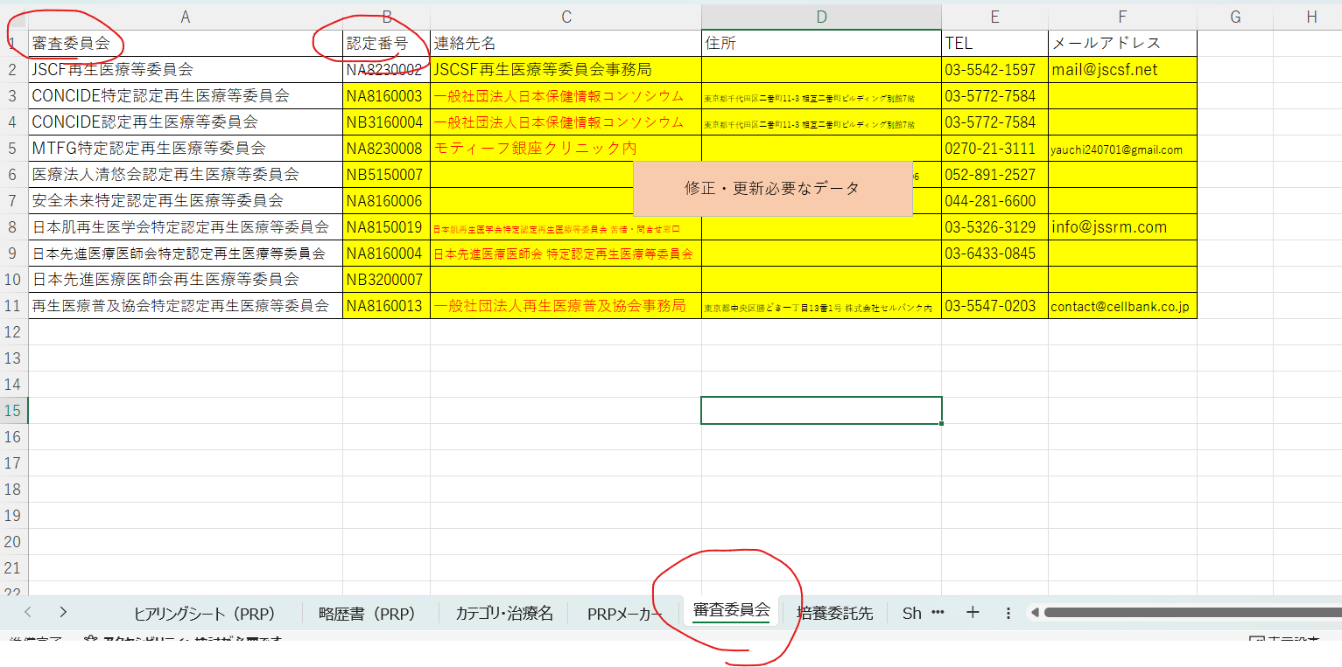
６ 審査等業務を行う認定再生医療等委員会に関する事項
 | 認定再生医療等委員会の名称 |  |  |  |  | JSCSF再生医療等委員会 |  |  |  |  |  |  |  |  |  |  | 委員会名可変（右記ヒアリングシート参照）
 | 認定再生医療等委員会の認定番号 |  |  |  |  | NA8230002 |  |  |  |  |  |  |  |  |  |  | 委員会名に紐づき番号も可変
 | 認定再生医療等委員会の委員の構成 |  |  |  |  | ■ | 第一種再生医療等又は第二種再生医療等を審査することができる構成 |  |  |  | □ | 第三種再生医療等のみを審査することができる構成
 | 認定再生医療等委員会による審査結果 |  |  |  |  | □ | 適 |  |  |  | □ | 不適
 | 認定再生医療等委員会による意見書の発行日 |  |  |  |  | XXXX年 XX月 XX日
 | 認定再生医療等委員会が当該再生医療等に発行した審査受付番号 |  |  |  |  | XXXXXX

様式第一の二（第二十七条関係）（第五面）

７ その他
 | 個人情報の取扱いの方法 |  |  |  |  | 個人情報取扱規定として当院の「個人情報保護規程」に従う。 当院は、個人情報の外部への流出防止および外部からの不正アクセス等の漏えい、滅失、毀損等を防止するために、個人情報管理責任者を設置し、十分な安全管理に努め、また、個人情報を正確に、また最新に保つよう、お預かりした個人情報の適切な管理を行う。
 |  |  |  |  |  | 本治療による成果については、今後の治療に役立てるため、医学に関する学会、研究会等での発表、論文などで報告する可能性がある。その際には個人情報保護法等法令および当院の規程に基づき特定の個人を識別することができないようにする。当該成果を学会、研究会等で使用する可能性については院内掲示又はHPに記載して公表し、患者の申し出があった場合にはこれを使用しない。 検体や特定細胞加工物の識別方法として、IDを一連の工程における識別コードとし、トレーサビリティーを確保して使用する。
 | 教育又は研修の方法 |  |  |  |  | 再生医療等に従事する職員に対して、年1-2回程度、必要な教育訓練を行う。必要に応じて、実施責任者からの指示に基づき教育訓練を行う。また、臨床に関わる医師・看護師等に関しては、学会参加や勉強会等を通して教育・研修を行う。
 | 苦情及び問合せへの対応に関する体制の整備状況 |  |  |  |  | 患者に再生医療等提供機関への直通電話番号等（下記事項 ）を伝え、処置後の痛みや、処置後の過ごし方などの質問には主治医の指示を受けて看護師から直接回答する。 ■お問合せ先（再生医療等相談窓口） 連絡先：やまだ整形外科クリニック担当窓口 住所：神奈川県横須賀市浦賀1-2-3 電話番号：000000000 担当：担当医師 受付時間：月-土曜9:00-12:45、14:30-18:00 休診日：土曜午後、日曜、祝日 ※万一、診療時間外に重篤な症状が出た場合は救急車要請等をご考慮ください。
 | 役務提供の内容 |  |  |  |  | 再生医療等導入コンサルティング/提供計画の申請手続きのサポート |  |  |  |  |  |  |  |  |  |  | 青字デフォルト修正（泉山6.29追記）
 | 役務提供の内容 |  |  |  |  | グローアップコンサルティング事務所 泉山秀和/神奈川県行政書士会所属 行政書士 望月慎之助
 | 遺伝子組換え生物等の使用等の規制による生物の多様性の確保に関する法律（平成15年法律第97号）の対象となる再生医療等 |  |  |  |  | □ | 該当 |  |  |  | ■ | 非該当
 | 医薬品、医療機器等の品質、有効性及び安全性の確保等に関する法律に規定する生物由来製品に指定が見込まれる医薬品、医療機器 |  |  |  |  | □ | 該当 |  |  |  | ■ | 非該当

（留意事項）
 | １ 用紙の大きさは、日本工業規格Ａ４とすること。
 | ２ 提出は、正本１通とすること。
 | ３ 各項目の記載欄にその記載事項の全てを記載する事ができないときには、同欄に「別紙
 | のとおり。」と記載し、別紙を添付すること。
 | ４ １の「再生医療等の内容」の欄には、対象となる者の基準その他具体的な内容を記載す
 | ること。
 | ５ ３（１）の「細胞提供者から細胞の提供を受ける医療機関等の名称」の欄には、細胞の
 | 提供を受ける医療機関等が、再生医療等の提供を行う医療機関と同一である場合には「再
 | 生医療等の提供を行う医療機関と同じ。」と記載すること。
 | ６ ３（４）の「一般的名称等」については、医薬品又は医療機器のうち該当する項目のみ
 | 記載すること。
 | ７ ４の「提供する再生医療等の安全性についての検討内容」及び「提供する再生医療等の
 | 妥当性についての検討内容」の欄には、検討の過程で用いた科学的文献その他の関連する
 | 情報又は実験結果も含め、検討の詳細をそれぞれ記載すること。
 | ８ ６の「認定再生医療等委員会が当該再生医療等に発行した審査受付番号」については任
 | 意記載とする。

2 提供する再生医療等の詳細を記した書類（2種）
提供する再生医療等の詳細を記した書類

略語一覧
法 |  |  |  |  | 再生医療等の安全性の確保等に関する法律 （平成25年法律第85号）
施行規則 |  |  |  |  | 再生医療等の安全性の確保等に関する法律施行規則 （平成26年厚生労働省令第110号）
課長通知 |  |  |  |  | 「再生医療等の安全性の確保等に関する法律」、「再生医療等の安全性の確保等に関する法律施行令」及び「再生医療等の安全性の確保等に関する法律施行規則」の取扱いについて（平成26年10月31日付医政研発1031第1号）「再生医療等の安全性の確保等に関する法律」、「再生医療等の安全性の確保等に関する法律施行令」及び「再生医療等の安全性の確保等に関する法律施行規則」の取扱いについて」及び「臨床研究法施行規則の施行等について」の一部改正について（令和4年3月31日付医政研発0331第1号）
記載要領 |  |  |  |  | 再生医療等提供計画等の記載要領等について（令和7年5月30日付事務連絡）

1. 再生医療等（自家多血小板血漿（PRP）を用いた関節内組織損傷に対する治療）の提供方法の詳細等

再生医療等の意義
スポーツ傷害は、患者のスポーツ復帰に時間を要し、選手だけではなく、所属チームや国際大会などでは国家レベルの損失にもつながる。筋・腱・靭帯の損傷はアスリートに多く見られ、回復まで慎重なリハビリテーションと時間を要し、スポーツ復帰の足かせとなる。また、変形性膝関節症の初期には関節軟骨又は半月板が障害を受ける場合が多く、やがて障害範囲が関節軟骨の磨耗、半月板の損傷・断裂、靱帯の障害へと進行するとされている。近年は、組織の再生を早めて早期のスポーツ復帰を目指す治療法や、変性組織を再生させる治療法が注目を浴びている。そのうちの一つが自家多血小板血漿（以下「自家PRP」）である（金森ら. 関節外科 34:79-84, 2015）。
そこで当院においても、関節内組織損傷（変形性関節症、関節内軟骨損傷、離断性骨軟骨炎、半月板損傷、関節炎、滑膜炎、関節内靱帯損傷、関節唇損傷）を対象とした多血小板血漿注入療法を計画した。
自家PRPによる治療の本態は、濃縮血小板に含まれる様々な成長因子と血漿内の成長因子・糖蛋白が、生体内のバランスを保った状態で複合的に組織損傷に作用することにより、腱・靭帯・軟骨などの運動器組織の修復過程を促進するものと考えられている（青戸ら. 整・災外. 57:965-970, 2014）。また、自家PRPによる損傷部位の修復メカニズムは、これらの成長因子がネットワークを形成して、損傷部位周囲の細胞（幹細胞等）を活性化させるものと考えられている（井上. 整・災外. 57:1017-1025, 2014）。さらに慢性疾患である変形性関節症に対しても、自家PRPは臨床症状を緩和することが報告されている。(青戸ら. 日整会誌 89:S734, 2015；Gobbi et al. Sports Health 4:162-172, 2012；Napolitano et al. Blood Transfus 10:72-77, 2012；Mikel Sa´ nchez1, Jorge Guadilla1, Nicola´ s Fiz1 and Isabel Andia2：Ultrasound-guided platelet-rich plasma injections for the treatment of osteoarthritis of the hip. Rheumatology 2012;51:144150)本治療では、自家PRPを肩関節・肘関節・手関節・指関節・股関節・膝関節・足関節における変形性関節症および関節腔に投与することにより、組織修復促進作用による症状の緩和や早期スポーツ復帰が期待される。
関節腔への自家PRPは、安全性が高くリスクの少ない治療である。実際に、スポーツ傷害や変形性膝関節症・股関節症等の治療として自家PRPを用いた治療が応用され、その有効性について報告されているが、本治療に起因すると考えられる重大な副作用の報告はない（青戸ら. 日整会誌 89:S734, 2015；Gobbi et al. Sports Health 4:162-172, 2012；Napolitano et al. Blood Transfus 10:72-77, 2012；Siclari et al. Clin OrthopRelat Res 470:910-919, 2012；金森ら. 関節外科 34:79-84, 2015）。また、患者自身の血液を用いるため、拒絶反応の可能性が極めて低く、倫理的な問題も克服できる。さらに、自家PRPの製造は、培養工程を伴わず、短時間の操作で人体への投与が行われることから、細胞加工物に対する汚染リスクが極めて低い。
本治療領域では、他の治療（ヒアルロン酸注入、非ステロイド性抗炎症薬、ステロイド性抗炎症薬）も存在するが、これらは症状を軽減するだけの対症療法に過ぎない。本治療においては、自家PRPが組織損傷に作用することにより、腱・靭帯・軟骨などの運動器組織の修復過程を促進することが期待でき、これら既存治療法と比べて、効果に関して十分なメリットがあると言える。また、安全性に関しては、これら既存治療法で危惧されるアレルギー、薬剤の副作用等を回避することができ、投与による治療であるため、患者への侵襲性も低い。さらに副作用の可能性が極めて低く簡便に行えるものとして欧米ではすでに普及している治療法であり、補助的な治療法又は他治療法での難治症例にも奏効する可能性が報告されている。そのため、対症療法を選択せざるを得ない患者に対しても、積極的に治療を施すことができる可能性もある。
しかしながら、本治療における不利益として挙げられることは、患者自身の血液から作製された自家PRPの自己修復力を用いるため、効果に個人差があり、効果が確実に得られるとは限らないことである。また、感染症を起こしている部位の治療をすることはできないこと、安全性の観点では、アレルギー反応や汚染リスクを完全に否定することはできず、投与に伴う一時的な痛みや腫れ等が発生することが挙げられる。
以上を総合的に判断した結果より、当該再生医療等の提供による利益は不利益を上回ると十分予測されるため、当該再生医療等の提供には妥当性があると考える。

1.2. 患者の適格性確認
患者は、次に掲げる基準を満たす者とする。
(1) 対象疾患を有すること(2) 患部が感染症等に罹患していないこと(3) 当該再生医療等の提供を受けることが可能な健康状態であること(4) 判断能力があり、この治療について十分説明を受け、その内容を理解し同意していること(中学生以上且つ18歳未満の未成年の場合は代諾者の同意を得た者)「除外基準」以下のいずれかの要件を満たす者には当該治療を行わない。 (1)治療中の造血器悪性腫瘍の患者(2)対象となる部位に感染巣等の形成を認める(3)重度の糖尿病等免疫機能の低下が危惧される(4)その他、重篤な感染症を罹患している等、本再生医療等を提供する医師が当該治療を不適当と判断した患者

初めに、所定の文書を用いて、対象疾患を有する患者は治療の内容を理解し同意を得る。

1.3. 細胞の採取
・採血は診察室又は処置室で行う。
・PRPキットは、以下のキットより、患者の希望と状態を踏まえて再生医療等を行う医師が決定する。細胞の採取方法は以下の通り。

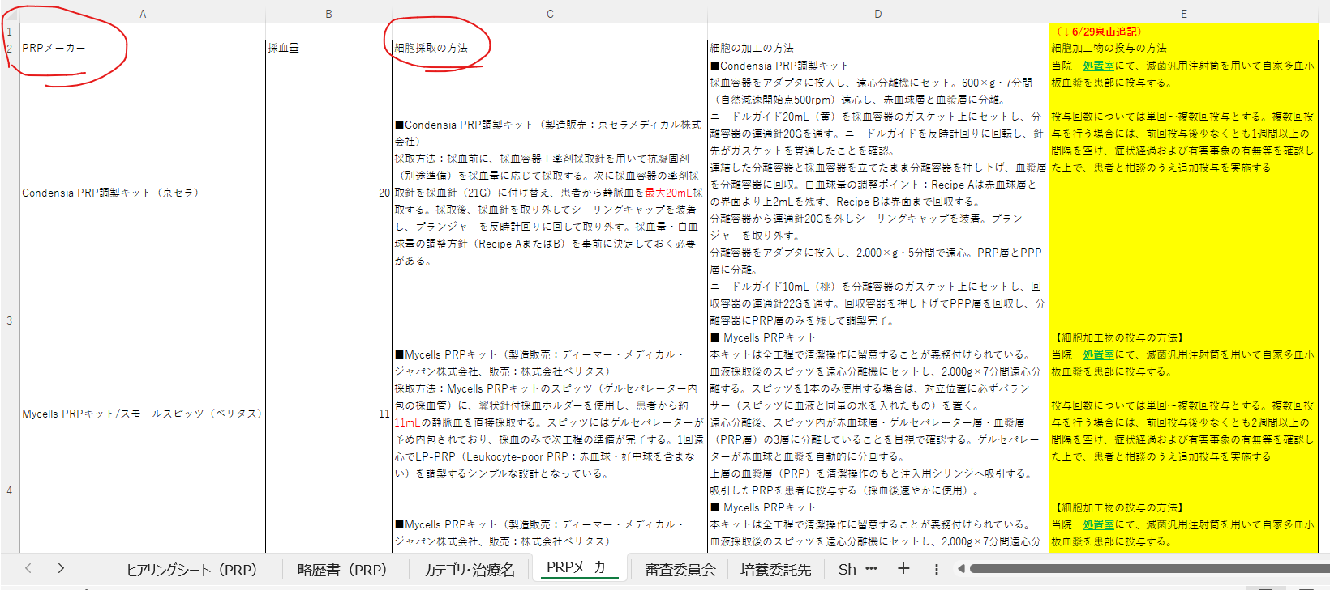
①Condensia PRP調製キット |  |  |  |  |  |  |  |  |  | キットにより可変、複数キットの場合あり
採取方法：採血前に、採血容器＋薬剤採取針を用いて抗凝固剤（別途準備）を採血量に応じて採取する。次に採血容器の薬剤採取針を採血針（21G）に付け替え、患者から静脈血を最大20mL採取する。採取後、採血針を取り外してシーリングキャップを装着し、プランジャーを反時計回りに回して取り外す。採血量・白血球量の調整方針（Recipe AまたはB）を事前に決定しておく必要がある。

②Mycells PRPキット（スモールスピッツ）
採取方法：Mycells PRPキットのスピッツ（ゲルセパレーター内包の採血管）に、翼状針付採血ホルダーを使用し、患者から約11mLの静脈血を直接採取する。スピッツにはゲルセパレーターが予め内包されており、採血のみで次工程の準備が完了する。1回遠心でLP-PRP（Leukocyte-poor PRP：赤血球・好中球を含まない）を調製するシンプルな設計となっている。

1.4. 自己多血小板血漿の製造・品質管理
細胞培養加工施設にて、以下の方法により患者自身の血液から自家PRPを製造する（表1）。
1.4.1. 採取した細胞の加工の方法
1.4.1.1. 当該細胞加工物の製造のために、以下の原料を用いる。
加工当日に患者本人より採取した末梢血。
1.4.1.2. 当該特定細胞加工物は以下の方法をもって製造を行う。
・細胞培養加工施設にて、PRPキットに応じて以下の加工を行い、PRPを採取する。なお、採血および遠心分離を除く工程はクリーンブース内にて行う。

①Condensia PRP調製キット |  |  |  |  |  |  |  |  |  | キットにより可変、複数キットの場合あり
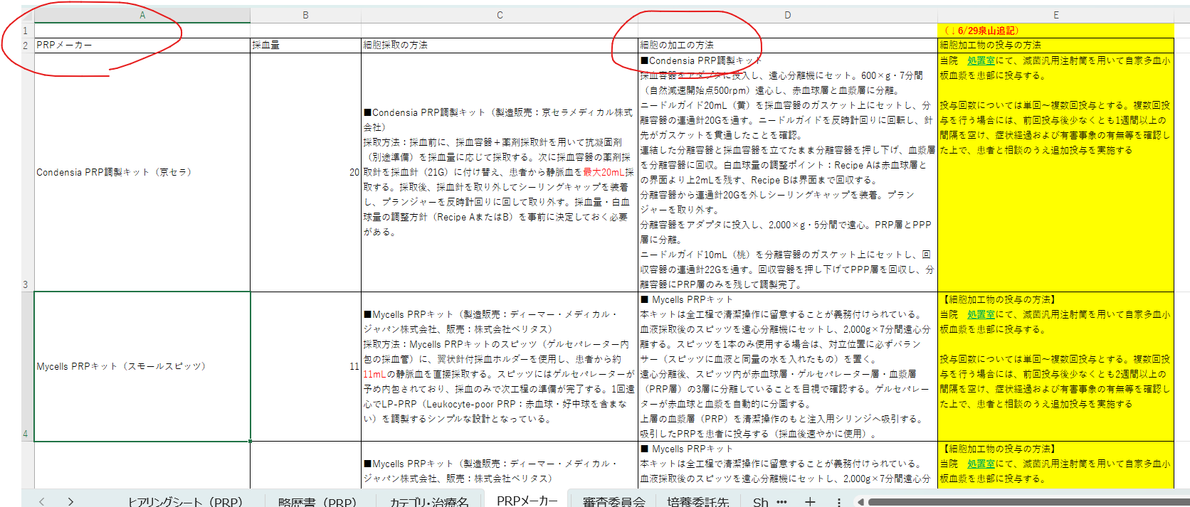
採血容器をアダプタに投入し、遠心分離機にセット。600×g・7分間（自然減速開始点500rpm）遠心し、赤血球層と血漿層に分離。
ニードルガイド20mL（黄）を採血容器のガスケット上にセットし、分離容器の連通針20Gを通す。ニードルガイドを反時計回りに回転し、針先がガスケットを貫通したことを確認。
連結した分離容器と採血容器を立てたまま分離容器を押し下げ、血漿層を分離容器に回収。白血球量の調整ポイント：Recipe Aは赤血球層との界面より上2mLを残す、Recipe Bは界面まで回収する。
分離容器から連通針20Gを外しシーリングキャップを装着。プランジャーを取り外す。
分離容器をアダプタに投入し、2,000×g・5分間で遠心。PRP層とPPP層に分離。
ニードルガイド10mL（桃）を分離容器のガスケット上にセットし、回収容器の連通針22Gを通す。回収容器を押し下げてPPP層を回収し、分離容器にPRP層のみを残して調製完了。

②Mycells PRPキット（スモールスピッツ）

本キットは全工程で清潔操作に留意することが義務付けられている。
血液採取後のスピッツを遠心分離機にセットし、2,000g×7分間遠心分離する。スピッツを1本のみ使用する場合は、対立位置に必ずバランサー（スピッツに血液と同量の水を入れたもの）を置く。
遠心分離後、スピッツ内が赤血球層・ゲルセパレーター層・血漿層（PRP層）の3層に分離していることを目視で確認する。ゲルセパレーターが赤血球と血漿を自動的に分画する。
上層の血漿層（PRP）を清潔操作のもと注入用シリンジへ吸引する。
吸引したPRPを患者に投与する（採血後速やかに使用）。

1.4.2.特定細胞加工物の保管方法特定細胞加工物の製造は患者来院に合わせて実施し、同日中に患者に全量を提供するため、試料及び細胞加工物の保存あるいは保管は行わない。
1.4.3.試験検査の方法細胞の受入検査として、患者より採取した血液の入った容器の破損及び容器からの漏れがない事を確認する。工程内検査として、第1回目の遠心後に外観検査を行い、黄白色～黄褐色の液状を確認する。取扱い検査として自家多血小板血漿の外観及び異物検査を行い、異常な濁り及び異物の混入を認めない事を確認する。
1.5. 自己多血小板血漿の注入
再生医療等の提供を行う医療機関の診察室又は処置室にて、滅菌汎用注射筒を用いて自家PRPを患部に投与する（表１）。 投与回数については単回〜複数回投与とする。複数回投与を行う場合には、前回投与後少なくとも1週間以上の間隔を空け、症状経過および有害事象の有無等を確認した上で、患者と相談のうえ追加投与を実施する |  |  |  |  |  |  |  |  |  | 青字追加（6/29泉山）
再生医療等を行う医師は、当該再生医療等を行う際には、次に掲げる事項に留意する。
当該再生医療等が再生医療等提供計画に記載されたものであることを確認する。
法定記録事項を診療記録等に記録する（1.8.1.）。なお、当該記録に基づき、法第20条及び第21条に係る定期報告を行う（1.8.2.）

表１ 当該再生医療等のプロセスフロー
時期 |  |  | プロセス |  |  |  | 内容
治療前検査日 （治療当日まで） |  |  | 患者の適格性確認 |  |  |  | ・対象疾患を有すること ・患部が感染症に罹患していないことの検査 ・患者の健康状態の確認 ・インフォームド・コンセントの取得
 |  |  | ↓
治療当日 |  |  | 細胞の採取 |  |  |  | ・患者自身より採血
 |  |  | ↓
 |  |  | 特定細胞加工物の 製造及び品質管理（※） |  |  |  | ・遠心分離 ・自家PRPの回収
 |  |  | ↓
 |  |  | 提供の可否決定
 |  |  | ↓
 |  |  | 取扱い決定
 |  |  | ↓
 |  |  | 特定細胞加工物の投与 |  |  |  | ・患部に投与 ・記録
 |  |  | ↓
投与後1ヶ月・3ヶ月・6ヶ月 |  |  | フォローアップ |  |  |  | ・疾病等の発生の有無の確認 ・診察（患者の状態の確認） ・画像検査 ・記録

※詳細は「特定細胞加工物概要書」に記載のとおり
 |  | 再生医療等の提供を行う医療機関 |  |  |  |  |  | 細胞培養加工施設（特定細胞加工物製造事業者）

1.6. 特定細胞加工物の提供の可否決定の手順
再生医療等の提供を行う医療機関の医師は、自家PRPが製造されるごとに、次の手順（1.6.1.）及びプロセスフロー（1.6.2.）に従って、自家PRPを患者に投与することの可否の決定（以下、「提供の可否決定」）を行う。一般的な手順を1.6.1.に示すが、自家PRPは同一の医療機関内にある細胞培養加工施設で製造されるため、再生医療等の提供を行う医療機関の医師と細胞培養加工施設の担当者が同一人物の場合も想定されるが、その場合は適宜1.6.1.の手順に準じた手順で提供の可否決定を行う。

1.6.1. 提供の可否決定の手順
1) 再生医療等の提供を行う医療機関の医師は、製造された自家PRPに係る製造・品質管理の状況について、細胞培養加工施設の担当者から連絡を受ける。
2) 再生医療等の提供を行う医療機関の医師は、当該自家PRPが『特定細胞加工物概要書』に従って製造されたものかを確認する。
3) 再生医療等の提供を行う医療機関の医師は、提供の可否決定を行い、細胞培養加工施設の担当者に連絡する（細胞培養加工施設の担当者は、施行規則第97条第4項第1号の規定に基づいて当該施設が定める『細胞培養加工施設からの特定細胞加工物の提供の管理に関する手順』に相当する文書に従い、当該決定の内容を記録する）。
4) 再生医療等の提供を行う医療機関の医師は、細胞培養加工施設の担当者から自家PRPを受けとり、1.5.に従い自家PRPを患者に投与する。

1.6.2. 提供可否決定のプロセスフロー
プロセス |  |  | 細胞培養加工施設 |  |  |  | 再生医療等提供機関
状況報告 |  |  |  |  |  |  |  |  |  | 右記データの中身が入っていない
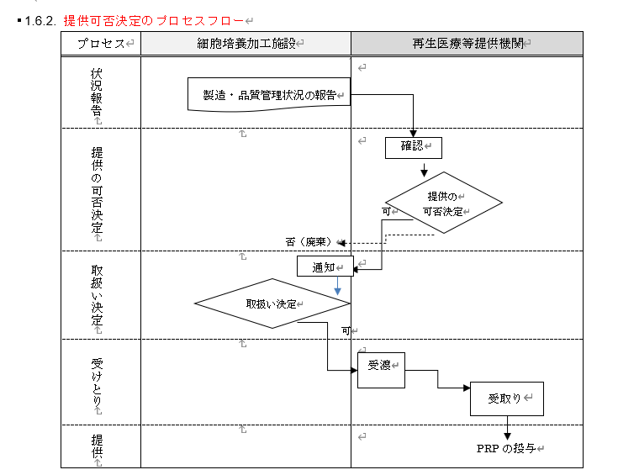
提供の可否決定
取扱い決定
受けとり
提供

1.6.3. 取扱いの決定方法
1.6.3.1. 適合条件
当該再生医療等を行う医師は、特定細胞加工物製造事業者の細胞培養加工施設（本再生医療等の提供を行う医療機関内）から、製造及び品質管理の状況について報告を受け、投与開始前に投与の可否を判断する。
当該再生医療等を行う医師は、報告を受けた製造及び品質管理の状況のうち、特定細胞加工物の取扱い検査にすべて適合している場合に「可」と判断する。
1.6.3.2. 逸脱時の取り扱い
特定細胞加工物の取扱い検査にて「否」と判断された原料等は使用せず、適切に処置し廃棄する。
1.7.再生医療等の提供後のフォローアップ
原則として、自家PRPの投与後1ヶ月・3ヶ月及び6ヶ月の観察を実施し、実施責任者及び再生医療等の提供を行う医療機関の管理者（以下、「提供医療機関管理者」）に報告する。ただし、記録した者、実施責任者及び／又は提供医療機関管理者が同一人物である場合においては、記録したことをもって報告したこととみなす。
なお、患者が来院しなかった場合は、再生医療等の提供を行う医療機関より追跡調査を行う。追跡調査しても調査不能であった場合、調査不能であった旨の記録を残す。
診察においては次に掲げる事項を診療記録等に記録及び評価する。

（安全性・科学的妥当性）
当該再生医療等に起因すると疑われる疾病、障害若しくは死亡又は感染症の発生（以下、「疾病等の発生」）の有無等診察KOOS、VAS、NRS、JOA等の評価画像診断（X線、CT、MRI等）

1.8. その他安全性の確保等に関する措置等

1.8.1. 法定記録
当該再生医療等を行った際、次の事項を法定記録として、診療記録等に記録し（1.5.）、再生医療等を受けた者ごとに保存する。また、再生医療等提供後も、1.7.のフォローアップの結果得られる記録についても、トレーサビリティーを確保した状態で、記録・保存する。
再生医療等の提供を行う医療機関の名称当該再生医療等を行った医師（全員）患者の住所、氏名、性別及び生年月日病名及び主要症状特定細胞加工物の種類（自家PRP）、投与方法（関節内投与）血液の採取及び特定細胞加工物の提供に関する情報（採血の年月日、当該細胞についての適切性を確認した検査の結果等）自家多血小板血漿を投与した年月日

1.8.2. 定期報告
提供医療機関管理者は、再生医療等提供計画を提出した日から起算して1年ごとに、当該期間終了後90日以内に、次に掲げる事項について法定記録等に基づき「再生医療等提供状況定期報告書」（課長通知別紙様式第三及び別紙様式第四）に記載し、それぞれ再生医療等提供計画に記載した認定再生医療等委員会及び厚生労働大臣に報告する。
当該再生医療等を受けた者の数 当該再生医療等に係る疾病等の発生状況及びその後の経過（1.8.4.関係） 当該再生医療等の安全性及び科学的妥当性についての評価（1.7.関係） （当該再生医療等の提供を終了した場合にあっては）終了した日

1.8.3. 試料の保存
1.8.3.1. 細胞の一部等（施行規則第16条第1項関係）
患者より採取した血液はすべて製造工程に使用し、微量であるため保存しない。

1.8.3.2. 細胞加工物の一部（施行規則第16条第2項関係）
自家PRPは患者に投与する量しか製造せず、微量であるため保存しない。

1.8.4. 疾病等の発生における報告体制等
再生医療等の提供を行う医療機関は、当該再生医療等の提供に起因すると疑われる疾病等の発生を知ったときには、次の体制、手順及びプロセスフロー（1.8.4.3）に従って、疾病等報告を行う。

1.8.4.1. 疾病等報告の体制
法的要求 |  |  |  |  | 実際の者・施設
提供医療機関管理者 |  |  |  |  | 院長 山田太郎
実施責任者 |  |  |  |  | 院長 山田太郎
細胞培養加工施設 |  |  |  |  | やまだ整形外科クリニック 細胞加工室
認定再生医療等委員会 |  |  |  |  | JSCSF再生医療等委員会
厚生労働大臣 |  |  |  |  | 地方厚生局長

1.8.4.2. 疾病等報告の手順
1) 当該再生医療等を行う医師は、当該再生医療等の提供によるものと疑われる疾病等の発生と判断する事態が生じた場合、実施責任者に対し、速やかにその旨を報告する。実施責任者は、その内容を提供医療機関管理者に報告する。当該医師自身が実施責任者である場合には、提供医療機関管理者に報告する。必要に応じて、同じ再生医療等を実施した患者において疾病等が生じていないかを診療記録等から確認する。
2) 1) の報告を受けた実施責任者は、当該報告をした医師に対し、当面の当該再生医療等の中止その他の必要な措置を講ずるよう指示する。自身が実施責任者である場合は、自ら必要な措置を判断する。必要に応じて、提供医療機関管理者の指示を仰ぐ。
※ 再生医療等提供計画を中止する場合、中止の日から10日以内に、その旨を、再生医療等提供計画に記載された認定再生医療等委員会に通知するとともに、厚生労働大臣に「再生医療等提供中止届書」（施行規則様式第四）を届け出る。
3) 医師は当該措置を講じ、その内容を実施責任者に報告する。実施責任者は、その内容を提供医療機関管理者に報告する。当該医師自身が実施責任者である場合には、提供医療機関管理者に報告する。
4) 3) の報告を受けた提供医療機関管理者は、特定細胞加工物製造事業者に対し、発生した事態及び講じた措置について速やかに通知する。
5) 提供医療機関管理者は、次表のとおり、発生した事態に応じた期間内に、当該事項を「疾病等報告書」（課長通知別紙様式第一及び別紙様式第二）に記載し、それぞれ認定再生医療等委員会及び厚生労働大臣に報告する。

次に掲げる疾病等の発生のうち、当該再生医療等の提供によるものと疑われるもの又は当該再生医療等の提供によるものと疑われる感染症によるもの |  |  |  |  | 7日
・死亡 ・死亡につながるおそれのある症例
② 次に掲げる疾病等の発生のうち、当該再生医療等の提供によるものと疑われるもの又は当該再生医療等の提供によるものと疑われる感染症によるもの |  |  |  |  | 15日
・治療のために医療機関への入院又は入院期間の延長が必要とされる症例 ・障害 ・障害につながるおそれのある症例 ・重篤である症例 ・後世代における先天性の疾病又は異常
③ 当該再生医療等の提供によるものと疑われるもの又は当該再生医療等の提供によるものと疑われる感染症による疾病等の発生のうち①又は②以外のもの |  |  |  |  | 60日ごと ＋ 10日以内

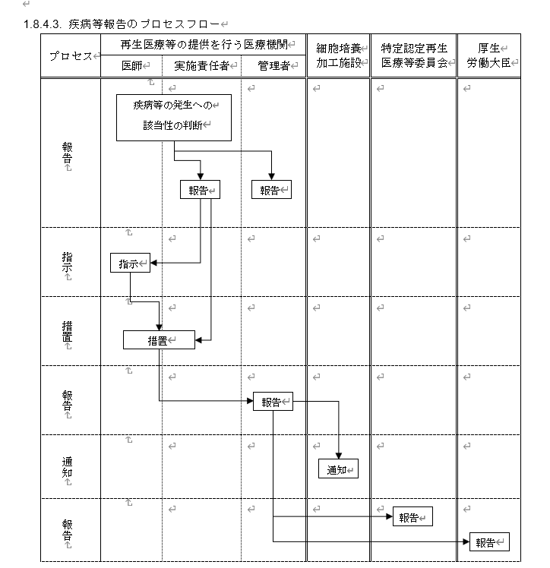
1.8.4.3. 疾病等報告のプロセスフロー
プロセス | 再生医療等の提供を行う医療機関 |  |  |  |  | 細胞培養 加工施設 |  | 特定認定再生医療等委員会 | 厚生 労働大臣 | 中身が無い
 | 医師 | 実施責任者 |  | 管理者
報告
指示
措置
報告
通知
報告

1.8.5. 患者の個人情報の取扱いの方法
個人情報取扱規定として当院の「個人情報取扱実施規程」に従う。個人情報管理責任者を置き、適切かつ厳重な管理を行い、個人情報の正確性を保つことに努める。また、外部への流出防止および外部からの不正アクセスなどの危険に対して、必要かつ適切なレベルの安全対策を実施する。
本治療による成果については、今後の治療に役立てるため、医学に関する学会、研究会等での発表、論文などで報告する可能性がある。その際には個人情報保護法等法令および当院の規程に基づき特定の個人を識別することができないようにする。当該成果を学会、研究会等で使用する可能性については院内掲示又はHPに記載して公表し、患者の申し出があった場合にはこれを使用しない。

1.8.6. 実施状況の確認
提供医療機関管理者及び実施責任者は、当該再生医療等が再生医療等提供計画及び再生医療等提供基準に従い、適正に実施されていることを随時確認するとともに、その適正な実施を確保するために必要な指示をする。

1.8.7. 講じた措置についての認定再生医療等委員会への報告
提供医療機関管理者は、認定再生医療等委員会から次に掲げる意見を述べられた場合には、当該意見を受けて講じた再生医療等提供計画の変更その他の措置について、当該認定再生医療等委員会に対し報告する。
・再生医療等提供計画の変更に伴う審査後の意見
・疾病等報告に対する意見
・定期報告に対する意見
・その他、法第26条第1項第4号に規定に基づき、必要に応じて委員会が述べた意見

2. その他の事項

2.1. 細胞の入手の方法（施行規則第7条関係）
イ 細胞の提供を受けた後に再検査を行う場合はその方法
再検査は実施しない。
ロ 細胞の提供を受ける際の微生物等による汚染を防ぐための措置
採血は医療機関の診察室又は処置室で行い、再生医療等の提供を行う医療機関内の細胞培養加工施設で細胞を加工する。移動による汚染リスクを回避するため、無菌操作等区域内にて滅菌済みトレーに載せて滅菌覆布をかぶせて移動する。
ハ 採取した細胞について微生物等の存在に関する検査を行う場合はその内容
細胞提供者が再生医療等を受ける者と同一であって、細胞加工物について培養工程を伴わず、短時間の操作で人体への特定細胞加工物の投与が行われるため必要ないが、医師が必要と判断した場合には適切な検査を実施する
ニ 厚生労働大臣が定めるES細胞の樹立に関する手続きを経たものである場合は、その旨を証明する書類
ES細胞を用いないため、該当しない。

2.2. 環境への配慮（環境に影響を及ぼすおそれのある再生医療等を行う場合）（施行規則第11条関係）
組み換えウイルスベクター等を用いて体外で細胞に遺伝子を導入して人に投与するex vivo遺伝子治療ではないため、該当しない。

2.3. 細胞の安全性に関する疑義が生じた場合の安全性の確保等を図るための措置（施行規則第15条関係）
①安全性に疑義が生じた場合の報告体制
細胞提供者の遅発性感染症の発症の疑いその他の当該細胞の安全性に関する疑義が生じたことを知った場合には実施者は製造部門責任者および品質管理責任者に報告し、その後、施設管理者へ報告する。特定細胞加工物標準書および手順書に基づき、品質基準を満たしているかの判断を施設管理者が行う。
施設管理者は提供機関管理者へ速やかにその旨を報告する。
②再生医療等の提供の可否決定の手段
報告を受けた提供機関管理者は提供医師と協議し当該再生医療の提供の可否を決定する。
③既に当該再生医療等が提供された患者の状態把握の手段や必要な経過観察等の対応
細胞加工物に問題が生じた場合に再生医療等を受けた者の健康状態等が把握できるように連絡先を把握しておく。患者ごとのデータおよびカルテで状態把握を行う。
再生医療を受けた患者の健康状態の把握のため連絡をとり、必要であれば診察、検査を行う。
経過観察期間については提供医師が判断する。

2.4. 再生医療等を受ける者の健康状態等を把握するための情報の把握（施行規則第19条）
当該再生医療等を受けた患者に対して、定期的な診療を行う（1.7.）。また、個々の患者の連絡先をできる限り把握する。

2.5. ex vivo遺伝子治療を行う場合
ex vivo遺伝子治療を行わないため、該当しない。

4.5 再生医療等を受けられる患者様に対する説明書（2種）
再生医療等を受けられる患者様に対する説明書 |  |  |  |  |  | 一枚目の表紙となるよう要調整
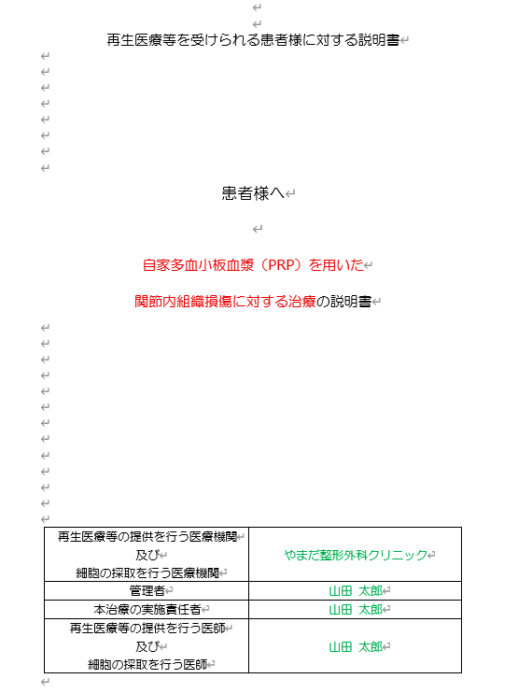
患者様へ

自家多血小板血漿（PRP）を用いた
関節内組織損傷に対する治療の説明書

再生医療等の提供を行う医療機関及び細胞の採取を行う医療機関 |  |  | やまだ整形外科クリニック
管理者 |  |  | 山田 太郎
本治療の実施責任者 |  |  | 山田 太郎
再生医療等の提供を行う医師及び細胞の採取を行う医師 |  |  | 山田 太郎

【はじめに】この書類には、当院で自家多血小板血漿（自家PRP）注入療法を受けていただくに当たって、ご理解いただきたいこと、知っておいていただきたいこと、ご注意いただきたいことについての説明が書かれています。内容をよくお読みになり、ご不明な点がありましたら遠慮なくお尋ねください。本治療「自家多血小板血漿（PRP）を用いた関節内組織損傷に対する治療」は、保険適用外の診療（自由診療）です。本治療は、特定認定再生医療等委員会において提供計画新規審査を受け、厚生労働大臣に再生医療等提供計画を提出して提供されています。この書類をお読みになり、説明を受けた後、この治療を受けることも受けないことも患者様の自由です。治療に同意された後で、治療を受けないことを選択されたり、他の治療を希望される場合も、患者様が不利益をこうむることはございません。投与までの間でしたらいつでも治療を中止することが可能です。患者様には治療に関する情報の詳細を知る権利があります。ご不明な点がありましたら遠慮なくお尋ねください。

1. PRP注入療法とは
PRPとは、Platelet-Rich Plasmaを略した名称です。日本語では多血小板血漿と呼ばれていて、血小板の濃縮液を活性化したものを指しています。
血液１mm3当りに10万～40万個含まれる血小板は、血管が損傷したとき損傷した場所に集まって止血をするのですが、その際に多量の成長因子を放出します。この成長因子には、細胞組織修復のプロセスを開始する働きがあります。
PRP注入療法とは、PRPに含まれる成長因子（下に詳細を記します）の力を利用して、人が本来持っている治癒能力や組織修復能力・再生能力を最大限に引き出す治療です。ご自身の血液成分だけを用いた治療ですので、免疫反応が起きにくいという点も大きなメリットです。
一般的に1週間～6か月で組織修復が起こり、治療後2週間～3か月に効果の出現が期待できます。また、繰り返し治療を行うことも可能です。

2. PRPに含まれる主な成長因子とその働き
・血小板由来成長因子（PDGF-aa, PDGF-ab, PDGF-bb）
細胞の複製を刺激します。 血管形成・上皮形成・肉芽組織形成を促進します。
・形質転換成長因子（TGF-β1, TGF-β2）
細胞外マトリックス形成を促進します。 骨細胞の代謝を調節します。
・血管内皮成長因子（VEGF）
血管形成を促進します。
・線維芽細胞増殖因子（FGF）
内皮細胞および線維芽細胞の増殖を促進します。 血管形成を刺激します。

3. 治療の目的
PRP注入療法は、ご自身の血液から抽出した血小板を豊富に含む血漿（PRP）を患部に注入することにより、患部の疼痛の軽減や、損傷した組織の修復を促し、症状の改善を図ることを目的とする治療です。

4. 治療の長所・メリット
損傷した組織の治癒・修復が促進されることが期待されます。その結果、患部の疼痛の軽減や、損傷した組織の修復が見込まれます。この治療のための入院・手術は不要で、通いながら治療を受けることができます。
また、患者様ご自身の血液を使うため、アレルギーや感染の可能性は極めて低く、安全性の高い治療です。実際に、これまでにPRPを注入した際の重篤な副作用は、これまでの国内・海外の文献を見ても報告されていません。

5. 治療の短所・デメリット
この治療には個人差があり、効果が確実に得られるといった有効性について十分に確立しているとは言えません。また、感染症を起こしている箇所の治療や、神経を直接治療することはできません。アレルギー反応が起きる可能性や感染のリスク、製造工程でPRPが汚染するリスクは極めて低い治療法ですが、完全にゼロにできるものではありません。また、注射に伴う痛みや腫れなどが一時的に起きることがあります。

6. 治療の方法
事前の問診後、適応となる方に対してPRP注入療法を行い、治療後には再診を行います。具体的には以下の流れのとおりです。
この治療の対象となるのは、以下の基準を満たす患者様です。（本治療は患者様ご自身の血液の採取が必要であり他人の血液は使用出来ません）
(1) 対象疾患を有すること
(2) 患部が感染症等に罹患していないこと
(3) 当該再生医療等の提供を受けることが可能な健康状態であること
(4) 判断能力があり、この治療について十分説明を受け、その内容を理解し同意していること(中学生以上且つ18歳未満の未成年の場合は代諾者の同意を得た者)
一方、次の各項目に１つでも当てはまる場合は治療を受けることができません。

(1) 中学生未満の未成年の方
(2) 治療中の造血器悪性腫瘍の患者
(3)対象となる部位に感染巣等の形成を認める患者
(4) 重度の糖尿病等免疫機能の低下が危惧される患者
(5) その他、重篤な感染症を罹患している等、本再生医療等を提供する医師が当該治療を不適当と判断した患者
適応の場合、治療を行う日程を決めます。PRP治療は日帰りで行うことができます。

治療の方法
この治療は、1) PRP調製のための採血（上肢静脈から11～20mL（使用キットにより異なる)）、2) 採取した血液を専用のキットを用いて遠心分離・PRPを調製、3) 患部へのPRPの注入、4) 経過観察 (フォローアップ) の段階で行われます。採血およびPRPの注入は、診察室又は処置室で行います。

※ 注入後、30分～1時間は安静にしていただきます。
※ 治療当日の激しい運動や飲酒、マッサージなどの治療部位に強い刺激が加わるようなことはお控えください。（ただし安静にし過ぎてしまうと、治療部位が硬くなり長期的な痛みの元になる可能性があります。）
※ 治療部位の感染を防ぐため、当日の入浴はお控えください。（関節は細菌に弱いので、清潔に保つよう心掛けて下さい。）
※ 注射後 3～4 日後は、細胞の活発な代謝が行われますので、腫れやかゆみ、赤みや痛みが出るなどがありますが、その後自然に消失していきます。

7. 他の治療法との比較
PRP療法は、日本においてはまだまだ実施例の積み重ねが少なく、確立した治療法として、保険適応とはなっていません。鎮痛剤、ステロイドや局所麻酔剤の注射、装具療法以外にも、部位によっては手術療法で改善が得られるものもあります。例えば、上腕骨外側上顆炎 (一般的にはテニス肘と呼ばれます) に対して、関節鏡を用いて炎症を起こしている組織を切除する手術でも疼痛の改善は得られるとされており、術後3か月程度の痛みの改善率はPRPとあまり変わらず、１年以上の長期的視野では、手術の方が効果は長続きするともいわれています。Arthroscopy. 2021 Nov;37(11):3360-3367. DOI: 10.1016/j.arthro.2021.04.043. Epub 2021 May 3. /To Improve Pain and Function, Platelet-Rich Plasma Injections May Be an Alternative to Surgery for Treating Lateral Epicondylitis: A Systematic Review/ Richard Hardy 1, Aerika Tori 2, Hannah Fuchs 2, Taiyo Larson 2, Jefferson Brand 3, Emily Monroe 3/ Affiliations expand. PMID: 33957212
ただ、手術の場合は、入院の必要性があり、全身麻酔や関節鏡を入れた創部に関係するリスクはあります。これらの他の治療法とのメリット、デメリットを十分ご理解いただいた上で、治療法をご選択ください 。

その他の治療法との比較
非ステロイド性抗炎症薬
炎症を抑え、痛みの原因の一つであるプロスタグランジンの大量発生を抑え痛みを和らげる作用があります。PRP療法のような組織の修復を早める作用はなく、対症療法になります。内服や外用（塗り薬、貼る薬）など様々な種類があり、注入に比べて低侵襲で済みます。
ステロイド性抗炎症薬
ステロイド性抗炎症薬には、炎症を強く抑える作用があります。症状は大きく改善する可能性はありますが、過去にステロイド薬害が社会問題になったこともあり、逆にステロイド剤の副作用で重篤な感染症の誘発や、骨粗鬆症の増悪、軟骨等組織が弱くなったりするなどの副作用がでることがあり、頻回投与は困難です。また、PRP療法のような組織の修復を早める作用はありません。PRP療法と同様に注射であるため、注入に伴う痛み、腫れなどはほとんど変わりません。
ヒアルロン酸注入
ヒアルロン酸は慢性の腱炎に対し、炎症を軽減し、疼痛を緩和させる効果が期待できます。(急性外傷に対する適応はありません。)
関節腔内に注入されるとクッションのような働きをし、痛みを和らげる効果があります。
ヒアルロン酸注入は、ヒアルロン酸が関節腔内から消えていくため（3 日で消失 ※アルツ関節注 25mg 添付文書より）、標準的な治療として 1 週間毎に連続 5 回注入する必要があります。
しかしながら、PRP療法のような組織の修復を早める作用はありません。
PRP療法と同様に注射であるため、注入に伴う痛み、腫れなどはほとんど変わりません。ヒアルロン酸は医薬品として承認されているものもあり、品質管理された安全性の高いものですが、アレルギー反応などの可能性は完全には否定できません。
PRP 治療は、患者様自身の血液から製造するため、患者さまごとに品質のバラつきがでる可能性がある一方、アレルギー反応などの可能性は極めて低いと考えられます。

表 その他の治療との比較
 | PRP | 非ステロイド性抗炎症薬 |  | ステロイド性抗炎症薬 | ヒアルロン酸注入
投与方法。効果持続期間 | 注射。６～１２か月程 | 主に頓服による服用期間。耐性ができ効き目は段々弱くなる |  | 注射。3ヶ月のスパン、年に2回まで等の制約あり | 注射。6ヶ月程
治療後のリスク | 注入部位の痛み、腫れなど | 長期的な服用は副作用（胃腸などの粘膜障害や腎障害等）のリスク |  | 副作用で誘発された軟骨の損傷や骨粗鬆症等で悪化する等のリスク | 注入部位の痛み、腫れなど
品質の安定性 | PRPは患者様自身の血液から製造するため、品質がばらつく可能性がある | 医薬品として承認されており、品質は安定している |  | 医薬品として承認されており、品質は安定している | 医薬品として承認されており、品質は安定している
アレルギー反応等の可能性 | 自家移植のため、極めて低い | 可能性は完全には否定できない |  | 可能性は完全には否定できない | 可能性は完全には否定できない

8. 治療にかかる費用について
この再生医療治療は、医療保険適用外（自由診療）施術ですので全額自費でお支払いいただきます。治療費は以下の通りです。

【1回当たりの治療費（税別）】
Condensia PRP調製キットを用いた治療：80,000円
Mycells PRPキットを用いた治療：80,000円
※複数のPRPキットがある場合は、病態及び患者との相談により選定します。
※血液検査を実施した場合、検査料が別途必要となります。
※患者様の症状によっては、治療を数回行うことがあります。治療前、または治療後の状態から担当医師が判断し、患者様にお伝えしご相談させて頂きます。
※治療内容・回数により１回あたりの費用が減額される場合がございます。施術する前に詳細な説明をいたしますので、ご納得いただいた上で施術をお受けいただけますようお願い申し上げます。
ご不明な点は医師・スタッフにお尋ねください。

9.健康被害が発生した際の処置と補償等について
健康被害が発生した場合には協議に応じ、必要な処置を行います。また、無過失における補償の制度はありませんが、医療機関側における対応に過失があった場合に備えて、当院は以下の保険に加入しています。

〇〇医師会医賠償責任保険

10. 治療を受けることを拒否する事について
この治療を受けるか拒否するかは、患者様ご自身の自由な意思でお決めください。説明を受けた後に同意されない場合でも、一切不利益を受けることはありません。
また同様に、治療を受けることに同意した場合であっても、投与までの間でしたらいつでも取りやめることができます。その場合、その後の治療について一切不利益は受けません。なお、途中でのキャンセルについては診察料・各種検査料・採血料・PRP調製費用・注射処置料等の実費相当分をキャンセル料としていただきます。
もしこの治療を受けることに同意しない場合も、最適と考えられる治療を実施できるように患者様の治療に最善を尽くします。
ただし、治療を行った後は、健康管理のために必要に応じて適切な検査を受けていただき、医学的に問題がないかを確認させていただきます。

11. 試料等の保管及び廃棄の方法について
この治療にて患者様より採取した血液のすべてを患者様ご自身の治療に用いるため、保管等は一切おこないません。
採血した血液の状態により治療に用いなかった血液が発生した場合には、適切に処理し、すべて廃棄します。
また、患者様から取得した試料等（患者さまご自身から得られた血液試料および再生医療等に用いる情報）について、同意を受ける時点では特定されない将来の研究のために用いられる可能性または他の医療機関に提供する可能性はありません。

12. 個人情報の保護について
「個人情報の保護に関する法律」に基づき、当院には、個人情報保護規程があります。この規程に基づき、患者様の氏名や病気のことなどの個人のプライバシーに関する秘密は固く守られ、患者様に関する身体の状態や記録など、プライバシーの保護に充分配慮いたします。
本治療による成果については、今後の治療に役立てるため、医学に関する学会、研究会等での発表、論文などでの報告をさせていただくことがございます。その際には個人情報保護法等法令および当院の規程に基づき特定の個人を識別することができないように致します。当該成果を学会、研究会等で使用する可能性については院内掲示又はHPに記載して公表し、患者様の申し出があった場合にはこれを使用しません。

13. 診療記録の保管について
本治療の診療記録は、法律の定めに従い最終診療日より原則10年間保管いたします。

14. 細胞提供者の健康、子孫に受け継がれる遺伝的特徴について
当該治療技術は、遺伝的特徴に関する知見を得られるような検査は行いません。また、細胞加工工程において遺伝的素因が確認されるような手技はありません。

1５. その他
当院はチームで医療を行っております。担当医の他に医師、看護師など複数の医療スタッフが必要な処置を担当する事がありますのであらかじめご了承ください。
また、この説明書に記載されている治療の経過や状態などはあくまで平均的なものであり、個人差があることをご了承ください。万一偶発的に緊急事態が起きた場合は、最善の処置を行います。
なお、治療に関して患者様が当院及び医師の指示に従っていただけない場合、責任を負いかねますのでご了承ください。
この治療の効果で知的財産権が発生した場合、その権利は当院に帰属し、患者様に帰属しません。

1６. 本治療の審査・届出
自家多血小板血漿（PRP）を用いた関節内組織損傷に対する治療を当院で行うにあたり、再生医療の安全性の確保等に関する法律に基づき、以下の再生医療等委員会の意見を聴いた上、再生医療等提供計画を厚生労働大臣に提出しています。なお、当院が再生医療等提供計画の提出を済ませた医療機関であることは、厚生労働省のウェブサイトにも公表されています。
委員会名称：JSCSF再生医療等委員会（認定番号：NA8230002）
連絡先：一般社団法人 日本先進医療臨床研究会
〒103-0028東京都中央区八重洲1-8-17 新槇町ビル6F
TEL：03-5542-1597
e-再生医療（再生医療等の各種申請等のオンライン手続サイト）：https://saiseiiryo.mhlw.go.jp

1７. お問合わせ先（再生医療等担当窓口）
当院では安心して本治療を受けることができるよう、健康被害が疑われるご相談および問い合わせ等に対して再生医療担当窓口を設置しております。ご相談には、迅速に対応いたします。この治療の内容について、わからないことや、疑問、質問、もう一度聞きたいこと、さらに詳しく知りたい情報などがありましたら、遠慮せずにいつでもお尋ねください。治療が終わった後でも、わからないことがあればお答えいたします。
いつでも相談窓口にご相談下さい

■お問合せ先（再生医療等相談窓口）
連絡先：やまだ整形外科クリニック担当窓口
住所：〇〇県〇〇市〇〇町〇-〇
電話番号：0463-59-9901担当：担当医師
受付時間：月-土曜9:00-12:45、14:30-18:00
休診日：土曜午後、日曜、祝日
※万一、診療時間外に重篤な症状が出た場合は救急車要請等をご考慮ください。 患者様記入欄 |  |  |  |  |  | 【患者様記入欄」が入っている

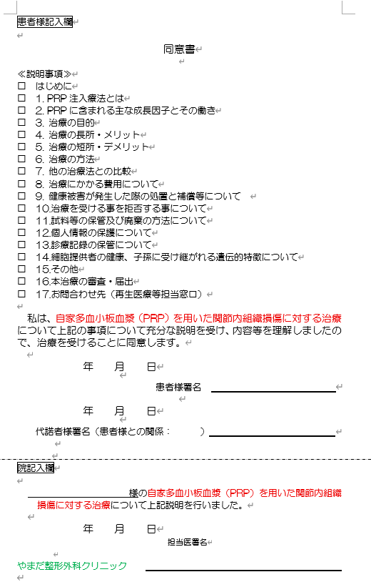
患者様記入欄 |  |  |  |  |  | □に入れる
同意書 |  |  |  |  |  | 一枚の同意書として見やすいように

≪説明事項≫
□ はじめに
□ 1. PRP注入療法とは
□ 2. PRPに含まれる主な成長因子とその働き
□ 3. 治療の目的
□ 4. 治療の長所・メリット
□ 5. 治療の短所・デメリット
□ 6. 治療の方法
□ 7. 他の治療法との比較
□ 8. 治療にかかる費用について
□ 9. 健康被害が発生した際の処置と補償等について
□ 10.治療を受ける事を拒否する事について
□ 11.試料等の保管及び廃棄の方法について
□ 12.個人情報の保護について
□ 13.診療記録の保管について
□ 14.細胞提供者の健康、子孫に受け継がれる遺伝的特徴について
□ 15.その他
□ 16.本治療の審査・届出
□ 17.お問合わせ先（再生医療等担当窓口）

私は、自家多血小板血漿（PRP）を用いた関節内組織損傷に対する治療について上記の事項について充分な説明を受け、内容等を理解しましたので、治療を受けることに同意します。

年 月 日 |  |  |  |  |  | 年月日入れられるように

患者様署名 |  |  |  |  |  | 署名欄の下線入れる

年 月 日 |  |  |  |  |  | 年月日入れられるように

代諾者様署名（患者様との関係： ） |  |  |  |  |  | 関係の欄広く

院記入欄

様の自家多血小板血漿（PRP）を用いた関節内組織損傷に対する治療について上記説明を行いました。 |  |  |  |  |  | 上記同様、下線とか年月日入れたり、記入欄入れられるように

年 月 日
担当医署名

やまだ整形外科クリニック

患者様記入欄 |  |  |  |  |  | 同一撤回書が一枚になるように
同意撤回書 |  |  |  |  |  | 上記同意書と同様の修正、整える

私は、自家多血小板血漿（PRP）を用いた関節内組織損傷に対する治療について充分な説明を受け、本治療の内容等を理解し、治療を受けることに同意しましたが、その同意を撤回いたします。

年 月 日

患者様署名

年 月 日

代諾者様署名（患者様との関係： ）

院記入欄

様の自家多血小板血漿（PRP）を用いた関節内組織損傷に対する治療について、同意撤回を受諾しました。

年 月 日

担当医署名

やまだ整形外科クリニック |  |  |  |  |  | 医師署名欄も分からない

8 特定細胞加工物概要書（2種）2026
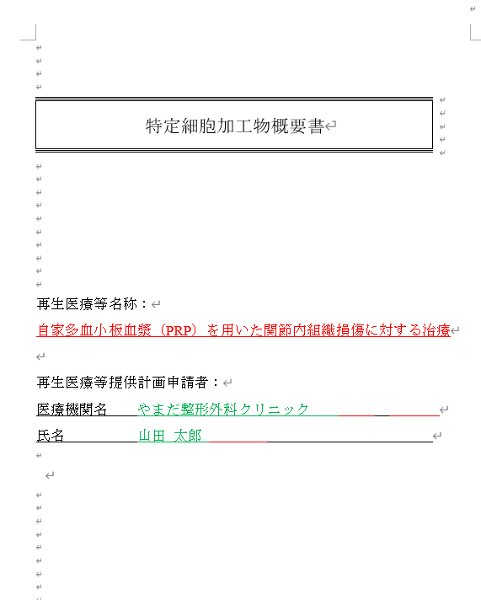
特定細胞加工物概要書 |  |  |  |  |  |  | 表紙（１枚）になるように（文字大きさや間隔含めて調整）

再生医療等名称：
自家多血小板血漿（PRP）を用いた関節内組織損傷に対する治療

再生医療等提供計画申請者：
医療機関名 やまだ整形外科クリニック
氏名 山田太郎

№ | 項目及び内容 |  |  |  |  |  | 列の幅調整（特にAB,C）
特定細胞加工物を使用する再生医療等に関する事項
(ｱ) | 再生医療等の名称 | 自家多血小板血漿（PRP）を用いた関節内組織損傷に対する治療
(ｲ) | 再生医療等の提供を行う医療機関 | 名称）やまだ整形外科クリニック所在地）神奈川県横須賀市浦賀1-2-3連絡先）TEL：0463-59-9901 |  |  |  |  | 名称、所在地、連絡先が一行になっている
(ｳ) | 再生医療等提供計画の実施責任者 |  | 山田太郎
(ｴ) | 再生医療等の概要
 | 内容 | 自家多血小板血漿（PRP）を用いた関節内組織損傷に対する治療は、患者自身から採取した血液を遠心分離して得られる自家小板血漿を投与する医療技術である。原料は患者本人の末梢血であり、他に動物に由来する原料等を使用しないことから、動物由来の感染症のリスクは極めて低く、安全性が高い。投与を受ける者から採取した血液を用い、幹細胞を利用せず、人の身体の構造又は機能の再建、修復又は形成を目的として、培養を行わず製造した多血小板血漿を非相同利用する医療技術であることから、第二種再生医療等技術と判断した。
 | 適応疾患等 | 関節内組織損傷（変形性関節症、関節内軟骨損傷、離断性骨軟骨炎、半月板損傷、関節炎、滑膜炎、関節内靱帯損傷、関節唇損傷）を対象疾患とし、以下の要件を満たす者を対象とする。(1) 対象疾患を有すること(2) 患部が感染症等に罹患していないこと(3) 当該再生医療等の提供を受けることが可能な健康状態であること(4) 判断能力があり、この治療について十分説明を受け、その内容を理解し同意していること(中学生以上且つ18歳未満の未成年の場合は代諾者の同意を得た者)また以下の「除外基準」のいずれかの要件を満たす者には当該治療を行わない。(1)治療中の造血器悪性腫瘍の患者(2)対象となる部位に感染巣等の形成を認める(3)重度の糖尿病等免疫機能の低下が危惧される(4)その他、重篤な感染症を罹患している等、本再生医療等を提供する医師が当該治療を不適当と判断した患者
 | 期待される効果 | 自家多血小板血漿による治療の本態は、濃縮血小板に含まれる様々な成長因子と血漿内の成長因子・糖蛋白が、生体内のバランスを保った状態で複合的に組織損傷に作用することにより、腱・靭帯・半月板・軟骨などの運動器組織の修復過程を促進するものと考えられている（青戸ら. 整・災外 57:965-970, 2014）。 また、多血小板血漿による損傷部位の修復メカニズムは、これらの成長因子がネットワークを形成して、損傷部位周囲の細胞（幹細胞等）を活性化させるものと考えられている（井上. 整・災外 57:1017-1025, 2014）。 以上より、多血小板血漿に含まれる細胞増殖に関与する成長因子により修復力の活性化および早期治癒を期待する。
 | 妥当性についての検討内容 | 自家多血小板血漿による治療の本態は、濃縮血小板に含まれる様々な成長因子と血漿内の成長因子・糖蛋白が、生体内のバランスを保った状態で複合的に組織損傷に作用することにより、腱・靭帯・軟骨などの運動器組織の修復過程を促進するものと考えられている（青戸ら. 整・災外. 57:965-970, 2014）。また、自家PRPによる損傷部位の修復メカニズムは、これらの成長因子がネットワークを形成して、損傷部位周囲の細胞（幹細胞等）を活性化させるものと考えられている（井上. 整・災外. 57:1017-1025, 2014）。さらに慢性疾患である変形性関節症に対しても、自家PRPは臨床症状を緩和することが報告されている。(青戸ら. 日整会誌 89:S734, 2015；Gobbi et al. Sports Health 4:162-172, 2012；Napolitano et al. Blood Transfus 10:72-77, 2012；Mikel Sa´ nchez1, Jorge Guadilla1, Nicola´ s Fiz1 and Isabel Andia2：Ultrasound-guided platelet-rich plasma injectionsfor the treatment of osteoarthritis of the hip. Rheumatology 2012;51:144150)本治療では、自家PRPを肩関節・肘関節・手関節・指関節・股関節・膝関節・足関節における変形性関節症および関節腔に投与することにより、組織修復促進作用による症状の緩和や早期スポーツ復帰が期待される。関節腔への自家PRPは、安全性が高くリスクの少ない治療である。実際に、スポーツ傷害や変形性膝関節症・股関節症等の治療として自家PRPを用いた治療が応用され、その有効性について報告されているが、本治療に起因すると考えられる重大な副作用の報告はない（青戸ら. 日整会誌 89:S734, 2015；Gobbi et al. Sports Health 4:162-172, 2012；Napolitano et al. Blood Transfus 10:72-77, 2012；Siclari et al. Clin OrthopRelat Res 470:910-919, 2012；金森ら. 関節外科 34:79-84, 2015）。また、患者自身の血液を用いるため、拒絶反応の可能性が極めて低く、倫理的な問題も克服できる。さらに、自家PRPの製造は、培養工程を伴わず、短時間の操作で人体への投与が行われることから、細胞加工物に対する汚染リスクが極めて低い。本治療領域では、他の治療（ヒアルロン酸注入、非ステロイド性抗炎症薬、ステロイド性抗炎症薬）も存在するが、これらは症状を軽減するだけの対症療法に過ぎない。本治療においては、自家PRPが組織損傷に作用することにより、腱・靭帯・軟骨などの運動組織の修復過程を促進することが期待でき、これら既存治療法と比べて、効果に関して十分なメリットがあると言える。また、安全性に関しては、これら既存治療法で危惧されるアレルギー、薬剤の副作用等を回避することができ、投与による治療であるため、患者への侵襲性も低い。さらに副作用の可能性が極めて低く簡便に行えるものとして欧米ではすでに普及している治療法であり、補助的な治療法又は他治療法での難治症例にも奏効する可能性が報告されている。そのため、対症療法を選択せざるを得ない患者に対しても、積極的に治療を施すことができる可能性もある。しかしながら、本治療における不利益として挙げられることは、患者自身の血液から作製された自家PRPの自己修復力を用いるため、効果に個人差があり、効果が確実に得られるとは限らないことである。また、感染症を起こしている部位の治療をすることはできないこと、安全性の観点では、アレルギー反応や汚染リスクを完全に否定することはできず、投与に伴う一時的な痛みや腫れ等が発生することが挙げられる。以上を総合的に判断した結果より、当該再生医療等の提供による利益は不利益を上回ると十分予測されるため、当該再生医療等の提供には妥当性があると考える。 |  |  |  |  | 行が切れてしまう
 | 安全性についての検討内容の概要 | 関節内への自家多血小板血漿の注入は、安全性が高くリスクの少ない治療である。実際に、変形性膝関節症等の治療として自己多血小板血漿を用いた治療が応用され、その有効性について報告されているが、本治療に起因すると考えられる重大な副作用の報告はない（青戸ら. 日整会誌 89:S734, 2015；Gobbi et al. Sports Health 4:162-172, 2012；Napolitano et al. Blood Transfus 10:72-77, 2012；Siclari et al. Clin OrthopRelat Res 470:910-919, 2012, 金森ら. 関節外科 34:79-84, 2015）。また、患者自身の血液を用いるため、拒絶反応の可能性が極めて低く、倫理的な問題も克服できる。さらに、多血小板血漿の製造は、培養工程を伴わず、短時間の操作で人体への注入が行われることから、細胞加工物に対する汚染リスクが極めて低い。本治療領域では、他の治療（ヒアルロン酸注入、非ステロイド性抗炎症薬、ステロイド性抗炎症薬）も存在する。自家多血小板血漿による治療においては、これら既存の治療法で危惧されるアレルギー、薬剤の副作用等を回避することができる。また、投与による治療であるため、患者への侵襲性も低い。しかしながら、この治療では、患者自身の血液から作製された自家多血小板血漿の自己修復力を用いるため、効果に個人差があり、効果が確実に得られるといった有効性について十分に確立しているとは言えない。また、感染症を起こしている部位の治療や、神経を直接治療することはできない。また、注射に伴う一時的な痛みや腫れ等が発生することがある。本治療法は、副作用の可能性が極めて低く手軽に行えるとして欧米ではすでに普及している治療法であり、他治療法での難治症例にも奏効する可能性が報告されている。 以上にあげた科学的文献その他の関連する情報（研究論文や学術集会の発表等）により、当該再生医療等技術の安全性について現時点での科学的水準に基づき可能な範囲で検討した結果、当該再生医療等技術の安全性に特段の問題はないと考える。
 | 該再生医療等の国内外の実施状況等 | 3ヶ月以上続く膝関節痛（VAS：35以上、Kellgren-LawrenceのGrade：1-3）患者6名（50歳以上75歳未満）より末梢血を採取後、1回遠心（2100 rpm・8分）を行った。赤血球及び白血球を含まない血漿層を抽出してPRPを作製し、1週間おきに計3回、関節内注入した。評価項目は注射時及び経過観察期間における有害事象の有無と詳細、疼痛が半減する患者の割合とした。 PRP関節内注入を受けた6名（経過観察期間：治療終了後5ヶ月1名、4ヶ月1名、3ヶ月2名、1ヶ月2名）において、注射直後に出現した注射部位の疼痛・皮下出血、膝のこわばりが観察されたが、数日で自然軽快した。全例評価が可能な治療終了後1ヶ月時点でのVASは、治療前と比較して全例で低下し、6名中5名において疼痛が半減した。青戸ら：日本人変形性膝関節症患者に対する多血小板血漿関節内注射治療の安全性と有効性．日整会誌 89：S734（2015）
特定細胞加工物に関する事項
(ｱ) | 名称 | 自家多血小板血漿
(ｲ) | 特定細胞加工物の概要（特定細胞加工物の特性及び規格、規格の設定根拠、外観等、成分及びその分量 | 当該再生医療等に用いる特定細胞加工物は、患者由来血液より作製された多血小板血漿（PRP）である。採取した血液を、遠心分離して得られる濃縮液規格として、異常な濁りを認めないこと、異物の混入を認めないことを設定。設定根拠としては、異常な濁り若しくは異物の混入は特定細胞加工物の安全性に重大な影響を及ぼすため。外観は黄白色～黄褐色の液状。多血小板血漿（状態や治療部位により、最終細胞加工物の量は異なる）
(ｳ) | 原料等及び原料等の規格 | 当該特定細胞加工物の製造のために、以下の原料を用いる。・加工当日に患者本人より採取した血液：静脈血約11mL-20mL（使用するPRPキットにより採取する血液量は異なる）・PRPキット(A)Condensia PRP調製キット (B)Mycells PRPキット・滅菌汎用注射筒・抗凝固剤（ACD-A液）当該特定細胞加工物は、採取した原料（患者血液）を比重遠沈法にて分離することで抽出した自家多血小板血漿を回収し滅菌汎用注射筒に充填したものである。原料規格として取扱検査を設定した。・外観検査 加工前に採取した血液を目視にて観察し、以下の基準に適合することを確認し、記録する。 ＜規格＞ 異常な濁りを認めないこと・異物検査 加工前に採取した血液を目視にて観察し、以下の基準に適合することを確認し、記録する。 ＜規格＞ 異物の混入を認めないこと
(ｴ) | 使用上の注意及び 留意事項 | 作製した多血小板血漿は速やかに投与すること
特定細胞加工物の製造及び品質管理に関する事項
(ｱ) | 細胞培養加工施設 | 名 称）やまだ整形外科クリニック 細胞加工室所在地）神奈川県横須賀市浦賀1-2-3 |  |  |  |  | 名称、所在地、連絡先が一行になっている
 | 製造委託の範囲 | 製造委託は行わない
(ｲ) | 製造方法 | 原料となる細胞の採取の方法・採血は診察室又は処置室で行う。・PRPキットは、以下のキットより、患者の希望と状態を踏まえて再生医療等を行う医師が決定する。細胞の採取方法は以下の通り。①Condensia PRP調製キット採取方法：採血前に、採血容器＋薬剤採取針を用いて抗凝固剤（別途準備）を採血量に応じて採取する。次に採血容器の薬剤採取針を採血針（21G）に付け替え、患者から静脈血を最大20mL採取する。採取後、採血針を取り外してシーリングキャップを装着し、プランジャーを反時計回りに回して取り外す。採血量・白血球量の調整方針（Recipe AまたはB）を事前に決定しておく必要がある。②Mycells PRPキット採取方法：Mycells PRPキットのスピッツ（ゲルセパレーター内包の採血管）に、翼状針付採血ホルダーを使用し、患者から約11mLの静脈血を直接採取する。スピッツにはゲルセパレーターが予め内包されており、採血のみで次工程の準備が完了する。1回遠心でLP-PRP（Leukocyte-poor PRP：赤血球・好中球を含まない）を調製するシンプルな設計となっている。・当該細胞加工物の製造のために、以下の原料を用いる。加工当日に患者本人より採取した末梢血。・細胞培養加工施設にて、PRPキットに応じて以下の加工を行い、PRPを採取する。なお、採血および遠心分離を除く工程はクリーンブース内にて行う。①京セラメディカル社Condensia採血容器をアダプタに投入し、遠心分離機にセット。600×g・7分間（自然減速開始点500rpm）遠心し、赤血球層と血漿層に分離。ニードルガイド20mL（黄）を採血容器のガスケット上にセットし、分離容器の連通針20Gを通す。ニードルガイドを反時計回りに回転し、針先がガスケットを貫通したことを確認。連結した分離容器と採血容器を立てたまま分離容器を押し下げ、血漿層を分離容器に回収。白血球量の調整ポイント：Recipe Aは赤血球層との界面より上2mLを残す、Recipe Bは界面まで回収する。分離容器から連通針20Gを外しシーリングキャップを装着。プランジャーを取り外す。分離容器をアダプタに投入し、2,000×g・5分間で遠心。PRP層とPPP層に分離。ニードルガイド10mL（桃）を分離容器のガスケット上にセットし、回収容器の連通針22Gを通す。回収容器を押し下げてPPP層を回収し、分離容器にPRP層のみを残して調製完了。②ベリタス社Mycells PRPキット本キットは全工程で清潔操作に留意することが義務付けられている。血液採取後のスピッツを遠心分離機にセットし、2,000g×7分間遠心分離する。スピッツを1本のみ使用する場合は、対立位置に必ずバランサー（スピッツに血液と同量の水を入れたもの）を置く。遠心分離後、スピッツ内が赤血球層・ゲルセパレーター層・血漿層（PRP層）の3層に分離していることを目視で確認する。ゲルセパレーターが赤血球と血漿を自動的に分画する。上層の血漿層（PRP）を清潔操作のもと注入用シリンジへ吸引する。吸引したPRPを患者に投与する（採血後速やかに使用）。 |  |  |  |  | キットの種類、単体・複数キットにより異なる
 | 品質管理
 | 原料及び資材の受入検査 | 各原料等に対する試験及び判定基準は以下のとおり。
 |  | 検査名：患者より採取した血液に対する受入検査
 |  | 検 体：患者より採取した血液（全数検査）
 |  | 方 法：目視により、以下の判定基準を満たすことを確認する。
 |  | 試験項目 |  |  | 判定基準
 |  | 外観検査 |  |  | 血液を採取した容器に破損がないこと
 |  |  |  |  | 血液を採取した容器から血液の漏れがないこと
 |  | 検査名：滅菌汎用注射筒又は専用容器に対する受入検査
 |  | 検 体：滅菌汎用注射筒又は専用容器（全数検査）
 |  | 方 法：目視により、以下の判定基準を満たすことを確認する。
 |  | 試験項目 |  |  | 判定基準
 |  | 外観検査 |  |  | ひび・割れ・その他の異常がないこと
 | 工程内試験 | 工程内試験の判定基準は以下のとおり。
 |  | 検査名：工程内検査
 |  | 検 体：遠心分離の後の特定細胞加工物（全数検査）
 |  | 方 法：目視により、以下の判定基準を満たすことを確認する。
 |  | 試験項目 |  |  | 判定基準
 |  | 目視による外観検査 |  |  | 血漿分画に溶血を認めないこと
 |  |  |  |  | 血液凝固を認めないこと
 | 最終特定細胞加工物の試験 | 最終特定細胞加工物に対する試験及び判定基準は以下のとおり。
 |  | 試験名：取扱い検査
 |  | 検 体：滅菌汎用注射筒に充てんされた自家多血小板血漿（全数検査）
 |  | 方 法：目視により、以下の判定基準を満たすことを確認する。
 |  | 試験項目 |  |  |  | 判定基準
 |  | 目視による外観検査 |  |  |  | 異常な濁りを認めないこと 外観は黄白色～黄褐色の液状
 |  |  |  |  |  | 異物の混入を認めないこと
(ｳ) | 特定細胞加工物の 取扱いの決定方法 | 適合条件：当該再生医療等を行う医師は、特定細胞加工物製造事業者の細胞培養加工施設（本再生医療等の提供を行う医療機関内）から、製造及び品質管理の状況について報告を受け、投与開始前に投与の可否を判断する。 当該再生医療等を行う医師は、報告を受けた製造及び品質管理の状況のうち、特定細胞加工物の取扱い検査にすべて適合している場合に「可」と判断する。 逸脱時の決定方法：受入検査に逸脱した原料等は使用しない。 工程内試験逸脱時は、該当する特定細胞加工物を適切に廃棄する。 取扱い検査逸脱時は、逸脱品として表示・識別し、取扱いの決定に従い、適切に取り扱う。 ただし、検査に逸脱した場合は、製造を開始せずに、実施責任者へ報告する。
(ｴ) | 特定細胞加工物の表示事項 | 表示ラベル |  | 患者ID等識別コードを作業トレーに表示する。
 |  | 表示内容 |  | 患者ID等の識別コード
(ｵ) | 保管条件 | 自家多血小板血漿の製造は患者来院に合わせて実施し、同日中に患者に提供するため、原則として自家多血小板血漿は保管しない。
 | 投与可能期間 | 製造後速やかに投与する。
(ｶ) | 特定細胞加工物の輸送方法 | 採血、細胞の加工及び関節腔への投与はすべて同一の医療機関内で行うため、細胞培養加工施設から再生医療等の提供を行う医療機関への特定細胞加工物の輸送は行わない。ただし、無菌操作等区域から、自家多血小板血漿を充填した滅菌汎用注射筒を移動する際は、無菌操作等区域内で密封し、滅菌トレーに乗せて移動する。
(ｷ) | その他製造 ・品質管理に係る事項 | 細胞培養加工施設からの特定細胞加工物の提供の管理と取扱いの決定に関する手順書 検証又は確認に関する手順書 品質の照査に関する手順書 変更の管理に関する手順書 逸脱の管理に関する手順書 品質等に関する情報及び品質不良等の処理に関する手順書 重大事態報告等に関する手順書 自己点検に関する手順書 教育訓練に関する手順書 入退出手順書 文書及び記録の管理に関する手順書

14 再生医療等の内容をできる限り平易な表現を用いて記載した
再生医療等の内容をできる限り平易な表現を用いて記載したもの |  | ページとしての体裁整える

～自家多血小板血漿（PRP）を用いた関節内組織損傷に対する治療～ |  | 名称は可変

PRPとは？
血液の中には、傷を治す働きを持つ「血小板」という成分があります。この血小板を
高濃度に凝縮し活性化させたものが、PRP：Platelet-Rich Plasma（多血小板血漿）です。
PRPにはたくさんの成長因子が含まれていて、細胞の成長を促進する力があります。
この力が、人の本来持っている治癒能力や組織修復能力・再生能力を最大限に引き出し、
傷んだ関節軟骨・靭帯などの治癒をうながすと考えられています。

PRP治療について
患者様ご自身の血液から作製したPRPを患部に注射する治療です。
患者様ご自身の血液を用いるため、免疫反応の起きる可能性は極めて低いと考えられます。
また、採血と注射のみで終わるため、患者様の体への負担も少なくて済みます。
治療効果や効果の持続期間には個人差があります。

治療の流れ
治療は日帰りで終わります。原則として麻酔は必要ありません。 |  | 以下図のように修正要（①～③の文言無し、縦でも良いが流れが分かるように）
 | 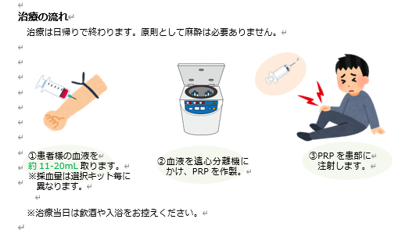
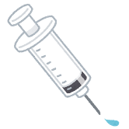
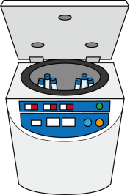
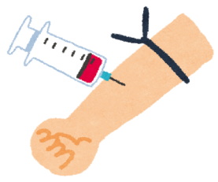

※治療当日は飲酒や入浴をお控えください。

アセント文書（2種_関節
PRP（）について |  |  |  |  |  | ページとしての体裁
 |  |  |  |  |  | 文字が消えている
 |  |  |  |  | 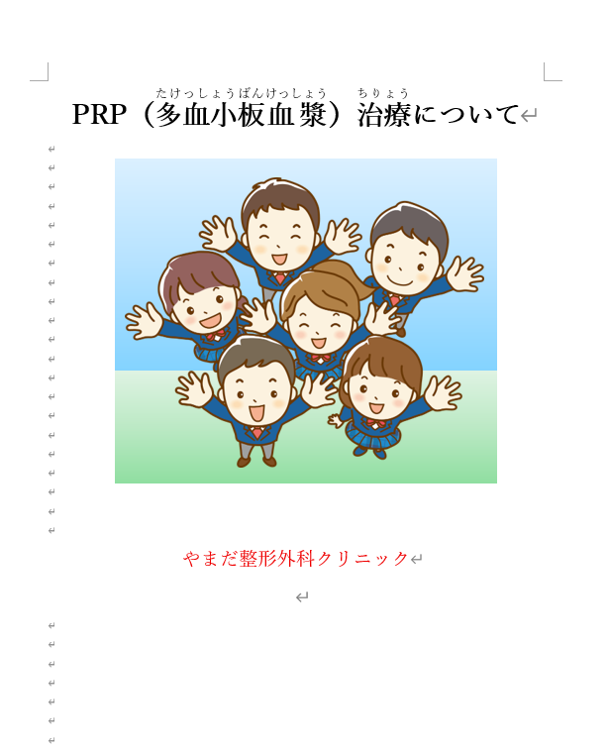

やまだ整形外科クリニック |  |  |  |  |  | 文章が消えている（漢字はふりがなをふる）

■はじめに
PRP（）についてします。
やスポーツをしてやのをつけてしまったときにくるようにえられたです。
全体的に見直してくださいチェックとかいう状態ではありません
これからのをよくみ、をき、を受けるかをどうかあなたがめて下さい。
このをけるかけないかはあなたのです。
をするとめても、いつでもやめることができますし、うをすることもできます。なことがあればでもやスタッフにして下さい。
なお、はののはのをのみがです。のの方は本治療の対象外となります。

１．の
【PRP（）とは】
PRPとはのにあるをしたものです。PRP治療とは人がもともと持っているをにきすです。
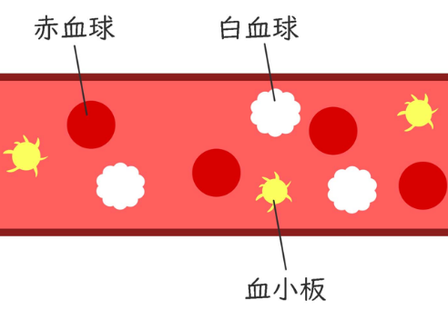

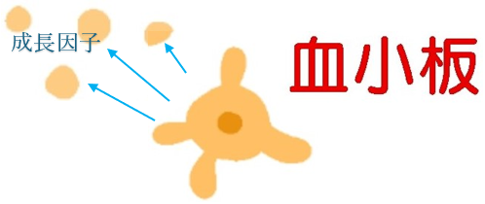

【PRPの作り方】

PRPはあなたのをし、それをというで分離し、をします。
【のれ】
はで終わります。
をします。 ②します。 ③PRPを作ります。 ④にします。 ※11-20ml ※・
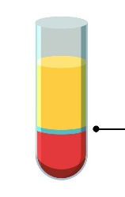



PRPのはリハビリやがです。

２．のメリットとデメリット
【メリット】
・やののがくみ、みがします。
・やはありません。
・体ののによって、のスポーツやができることができます。
・あなたのをうため、アレルギーなどがこりにくいです。

【デメリット】
・このはがあります。
・PRPにはのをもいるため、PRPはにがてみがくなることがあります。
・がなはがくなることがあります。
・ごくにのにをこすことがあります。
３．のとの
 | PRP | ステロイド | ステロイド | ヒアルロン
 | ６か。 | はいです。 | はあるがはいです。 | 6ケです。
のリスク | がれることがあります。 | なはがあります。 | ののリスクがあります。 | がれることがあります。
の | は人それぞれうためがばらつくがあります。 | しています。 | しています。 | しています。
アレルギー | あなたののため、はいです。 | があります。 | があります。 | があります。

４．
このはが使えないのため、のがになることがあります。
【1の（）
・Condensia PRPキットを：８
・Mycells PRPキットを：8
※をうことがあります。
※一回あたりのがされることがあります。

５．について
あなたのはにづいてしく・されます。
PRPをはじめとするを使ったはでめられており、のを
にするがあります。
そのようなでも、おやなどのがに出ることはにありません。
にするでのためにをせてがされるがありますが、
あなたのがされるは、もっておらせしめてをいただきます。

６．PRPの
：やまだ整形外科クリニック
：神奈川県横須賀市浦賀1-2-3
TEL：
（診療外連絡先：
：
：9:00-12:45、14:30-18:00
：、、
※、にながはを下さい

再生医療等提供計画の情報の公表に関する同意書2026
厚生労働大臣
地方厚生局長

再生医療等提供計画の情報の公表に関する同意書

再生医療等の安全性の確保等に関する法律第４条第１項の規定により提出した再生医療等提供計画（様式第１の２）の記載事項のうち、以下の項目について、第三者から厚生労働省（地方厚生局を含む。）に対して問い合わせがあった場合に、当該第三者に対して当該項目の内容を公表することに同意します。
なお、再生医療等の安全性の確保等に関する法律施行規則第31条の３に定める事項については規定に基づき公表します。
※ 公表に同意しない項目については二重線で消してください。
※ グレーの網掛けは、施行規則第31条の３に定める事項であり、厚生労働省（地方厚生局を含む。）のホームページ等において公表する予定です。

元データを見て、全体的に体裁等の見直要
グレイアウトや取り消し線必要
厚労省指定書式のため、バランス等は既存と同様に整える必要あり
（変更部分がそもそも少ないため、Wordで残して、文字の差し替えで飛ばすでもOK）
１ 再生医療等の提供を行う医療機関の名称
２ 再生医療等の提供を行う医療機関の住所
３ 管理者の氏名

【１ 提供しようとする再生医療等及びその内容】
１ 提供しようとする再生医療等の名称
２ 再生医療等の分類（再生医療等の第一種、第二種、第三種の区分及び特定細胞加工物、特定核酸等の分類）及び判断理由
３ 再生医療等の対象疾患等の名称
４ 再生医療等の内容（再生医療等の内容をできる限り平易な表現を用いて記載したものを含む）

【２ 人員及び構造設備その他の施設等】
１ 実施責任者の連絡先
（１）医師・歯科医師の区分
（２）氏名
（３）所属機関
（４）所属部署
（５）所属機関の郵便番号
（６）所属機関の住所
（７）電話番号
（８）電子メールアドレス
２ 事務担当者の連絡先
（１）氏名
（２）所属機関
（３）所属部署
（４）所属機関の郵便番号
（５）所属機関の住所
（６）電話番号
（７）ＦＡＸ番号
（８）電子メールアドレス
３ 再生医療等を行う医師又は歯科医師
（１）医師・歯科医師の区分
（２）氏名
（３）所属機関・部署
４ 救急医療に必要な施設又は設備
（１）自施設・他施設
（２）救急医療に必要な施設又は設備の内容（他の医療機関の場合はその医療機関の名称及び施設又は設備の内容）

【３ 再生医療等に用いる細胞の入手の方法並びに特定細胞加工物等の製造及び品質管理の方法等】
１ 再生医療等に用いる細胞の入手の方法等（特定細胞加工物を用いる場合のみ）
（１）再生医療等に用いる細胞（特定細胞加工物の構成細胞となる細胞）
（２）細胞提供者から細胞の提供を受ける医療機関等の名称（動物の細胞を用いる場合にあっては当該細胞の採取を行う機関等の名称）
（３）細胞提供者の選定方法（動物の細胞を用いる場合にあっては細胞を採取する動物の選定方法）
（４）細胞提供者の適格性の確認方法（動物の細胞を用いる場合にあっては細胞を採取する動物の適格性の確認方法）
（５）細胞提供者及び代諾者に対する説明及び同意の内容
（６）細胞の採取の方法
２ 特定細胞加工物等の製造及び品質管理の方法（特定細胞加工物等を用いる場合のみ）
（１）特定細胞加工物等の名称
（２）製造及び品質管理の方法の概要
（３）特定細胞加工物等の投与の方法
（４）特定細胞加工物等の製造の委託の有無
（５）特定細胞加工物等製造事業者の名称
（６）特定細胞加工物等製造施設
① 特定細胞加工物等製造施設の施設番号
② 特定細胞加工物等製造施設の名称
③ 許可証・認定証・届出の区分
④ 委託する場合は委託の内容
３ 再生医療等製品等に関する事項（再生医療等製品等を用いる場合のみ）
（１）再生医療等製品等の名称
（２）再生医療等製品等の製造販売業者の名称
（３）再生医療等製品等の承認の内容(用法、用量若しくは使用方法又は効能、効果若しくは性能に関する事項)
（４）再生医療等製品等の投与の方法
４ 再生医療等に用いる未承認又は適応外の医薬品又は医療機器に関する事項（未承認又は適応外の医薬品又は医療機器を用いる場合のみ）
（１）医薬品又は医療機器の別
（２）医薬品、医療機器等の品質、有効性及び安全性の確保等に関する法律（昭和35年法律第145号）における未承認又は適応外の別
（３）一般的名称等
① 医薬品
A 一般的名称（国内外で未承認の場合は開発コードを記載）
B 販売名（海外製品の場合は国名も記載）
C 承認番号
② 医療機器
A 類別
B 一般的名称
C 承認・認証・届出番号
（４）医薬品又は医療機器の提供者
① 名称
② 所在地

【４ 再生医療等技術の安全性の確保等に関する措置】
１ 再生医療等を行う際の責務
（１）提供する再生医療等の安全性についての検討内容
（２）本医療機関において提供する再生医療等の妥当性についての検討内容（科学的妥当性の評価方法についても記載）
（３）特定細胞加工物等の投与の可否の決定の方法（特定細胞加工物等を用いる場合のみ）
２ 再生医療等を受ける者及び代諾者に対する説明及び同意の内容
３ 細胞の安全性に関する疑義が生じた場合の措置の内容
４ 試料の保管
（１）試料及び細胞加工物の一部の保管期間（保管しない場合にあってはその理由）
（２）試料及び細胞加工物の一部を保管する場合にあっては、保管期間終了後の取扱い
５ 疾病等の発生における報告体制の内容
６ 再生医療等の提供終了後の措置の内容（疾病等の発生についての適当な期間の追跡調査、効果についての検証の内容）
７ 再生医療等を受ける者に関する情報の把握のための措置の内容

【５ 細胞提供者及び再生医療等を受ける者に対する健康被害の補償の方法】
１ 細胞提供者について
（１）補償の有無
（２）補償の内容（保険への加入等の具体的内容）
２ 再生医療等を受ける者について
（１）補償の有無
（２）補償の内容（保険への加入等の具体的内容）

【６ 審査等業務を行う認定再生医療等委員会に関する事項】
１ 認定再生医療等委員会の名称
２ 認定再生医療等委員会の認定番号
３ 認定再生医療等委員会の構成
４ 認定再生医療等委員会の審査結果
５ 認定再生医療等委員会による意見書の発行日

【７ その他】
１ 個人情報の取扱いの方法
２ 教育又は研修の方法
３ 苦情及び問合せへの対応に関する体制の整備状況
４ 審査等業務の対象となる再生医療等提供計画に関する役務の提供の有無
５ 役務提供の内容
６ 役務提供者の名称
７ 遺伝子組換え生物等の使用等の規制による生物の多様性の確保に関する法律（平成15年法律第97号）の対象となる再生医療等
８ 医薬品、医療機器等の品質、有効性及び安全性の確保等に関する法律に規定する生物由来製品に指定が見込まれる医薬品、医療機器

2026年5月13日
再生医療等提供機関 名称 やまだ整形外科クリニック
住所 神奈川県横須賀市浦賀1-2-3
管理者 氏名 山田 太郎
受付番号 000000000

情報の公表に関する同意書に係る注意事項

・ 本同意書に関する手続きは、第2回厚生科学審議会再生医療等評価部会（平成27年６月29日）において決定された方針に基づき行うものです。

・ 本同意書において公表に同意した項目については、厚生労働省（地方厚生局を含む。）のウェブサイト等において公表するほか、第三者から電話等で問い合わせがあった場合に、当該第三者に対して当該項目の内容を口頭で回答することを想定しています。
※ 今回の申請・届出等に係る文書について、公表に同意した場合においても、所定の項目を厚生労働省のウェブサイト等で公表する以外は、原則として、本同意書に基づいて当該文書自体を公表することはありません。

・ 各項目に対する公表の可否は各再生医療等提供機関、認定再生医療等委員会、特定細胞加工物等製造事業者の任意となります。
※ 公表に同意した項目は既公表情報となる場合がありますので、公表に同意しない項目については二重線で消していただき、消し忘れのないよう御注意ください。

